V01
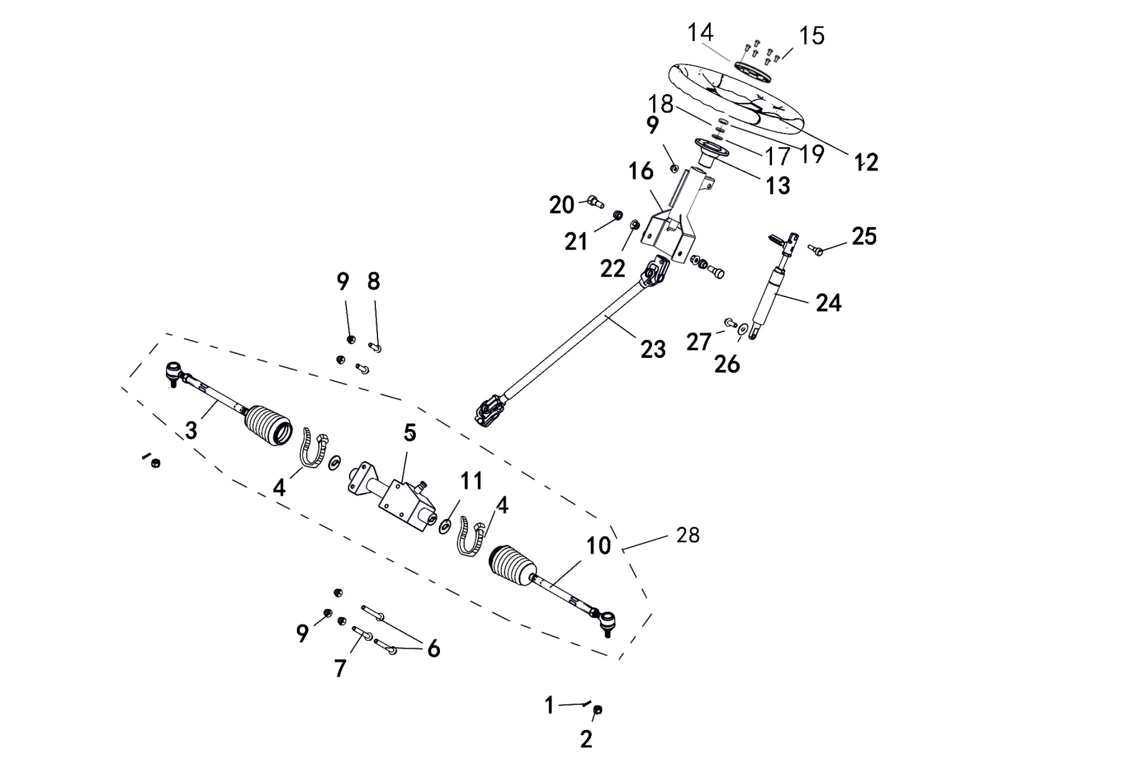
1 STEERING ASSY
 |  |  |  |  |  |  |  |  | 20200909改

REF. No. | PART No. | DESCRIPTION | Q'TY | PIN | I/C | PLM | 名称 | PRICE
1 | 27215 | PIN 2.5X25 | 2 |  |  | B37722F250 | 开口销2.5X25 | 0.06 | 20230131改
2 | 27067 | NUT M10X1.25 | 2 |  |  | 4AL-23176-00 | 开槽螺母M10X1.25 | 0.15
3 | 48102 | STEERING TIE-ROD,RH | 1 |  |  | 4CZ-23401-00 | 方向机右球头杆组件 | 14.69
4 | 48326 | TIE | 2 |  |  | 4CZ-23406-00 | 扎带3.5X200 | 0.1
5 | 47600 | STEERING MOTOR | 1 |  |  | 4FJ-2330C-00 | 方向机组件 | 81.9
6 | 10118 | BOLT M8X95 | 2 |  |  | B11A30895R | 螺栓M8X95 | 0.15 | 20230131改
7 | 11244 | BOLT M8X80 | 1 |  |  | B11A30880R | 螺栓M8X80 | 0.13
8 | 10783 | BOLT M8X20 | 2 |  |  | B11A30820R | 螺栓M8X20 | 0.1
9 | 10882 | NUT M8 | 6 |  |  | B51F30800R | 螺母M8 | 0.11 | 20230131改
10 | 48103 | STEERING TIE-ROD,LH | 1 |  |  | 4CZ-23402-00 | 方向机左球头杆组件 | 14.69
11 | 48104 | STEERING MOTOR SHEET | 2 |  |  | 4CZ-23405-00 | 方向机锁片 | 0.45
12 | 26925 | STEERING WHEEL | 1 |  |  | 4CC-23838-00 | 方向盘组件 | 18.72
13 | 26932 | STEERING WHEEL HOLDER | 1 |  |  | 4CC-23814-00 | 方向盘固定座 | 5.76
14 | 26934 | STEERING COVER | 1 |  |  | 4CC-23818-00 | 方向盘装饰盖 | 1.08
15 | 73072 | SCREW M5X10 | 6 |  |  | 4CA-26111-00 | 装饰盖安装螺钉M5X10 | 0.06
16 | 47790 | STEERING COLUMN ASSY | 1 |  |  | 4FJ-2330B-10 | 转向传动装置 | 34.69 | 20210105改
17 | 11794 | WASHER 12 | 1 |  |  | B637312000 | 平垫12 | 0.1 | 20230131改
18 | 10054 | WASHER SPRING 12 | 1 |  |  | B653312000 | 弹垫12 | 0.06
19 | 26257 | NUT M12 | 1 |  |  | B5AF31200A | 螺母M12X1.25 | 0.17
20 | 73143 | SHOULDER BOLT M10X1.25X30 | 2 |  |  | 4CF-23881-00 | 台阶螺栓M10X1.25X30 | 0.44
21 | 73125 | BUSHING FOR ADJUSTABLE STEERING WHEEL | 2 |  |  | 4CF-23511-00 | T型套 | 0.58
22 | 11287 | NUT M10X1.25 | 2 |  |  | B52F31000A | 螺母M10X1.25 | 0.1 | 20230131改
23 | 47602 | SHAFT STEERING | 1 |  |  | 4FJ-26211-00 | 转向传动万向轴 | 31.66
24 | 48354 | ADJUSTMENT CYLINDER，NEW | 1 |  |  | 4CZ-23330-00 | 方向盘调节气弹簧 | 15.48
25 | 73119 | SHOULDER BOLT M8X1.25X30 | 1 |  |  | 4CF-23332-00 | 台阶螺栓M8X1.25X30 | 0.45
26 | 11391 | WASHER 6 | 1 |  |  | B617306000 | 垫圈6 | 0.08 | 20230131改
27 | 10140B | BOLT M6X12 | 1 |  |  | B11A30612R | 螺栓M6X12 | 0.11
28 | 47852 | STEERING MOTOR ASSY | 1 |  |  | 4FJ-23300-00 | 方向机总成 | 74.76 | 20200909增加

V02
2 FUEL TANK
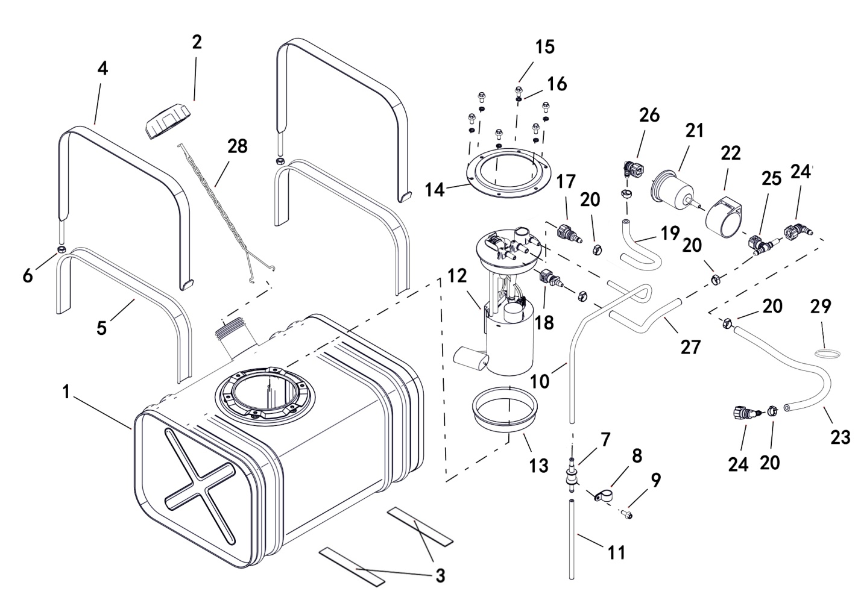

REF. No. | PART No. | DESCRIPTION | Q'TY | PIN | I/C | PLM | 名称 | PRICE
1 | 47603 | FUEL TANK COMP STEEL | 1 |  |  | 4CZ-24110-10 | 油箱焊接组件 | 73.87
2 | 48673 | CAP FUEL TANK | 1 |  |  | 4CM-24600-00 | 油箱盖 | 4.39 | 20211028改
3 | 73051 | RUBBER DAMPER | 2 |  |  | 4CA-24112-00 | 油箱缓冲橡皮 | 0.57
4 | 47604 | STRAP FOR STEEL FUEL TANK MOUNTING | 2 |  |  | 4FJ-24111-00 | 油箱安装带 | 1.56
5 | 73052 | RUBBER STRAP | 2 |  |  | 4CA-2414H-00 | 油箱安装带内衬 | 1.39
6 | 10882 | NUT M8 | 2 |  |  | B51F30800R | 螺母M8 | 0.11 | 20230131改
7 | 25037 | ROLLOVER VALVE | 1 |  |  | 3AU-24105-00 | 倾倒阀门 | 3.86
8 | 880.021 | BRACKET, ROLLOVER VALVE | 1 |  |  | 3AU-24186-00 | 倾倒阀门固定座 | 0.11
9 | 11495 | BOLT M6X16 | 1 |  |  | B11A30616R | 螺栓M6X16 | 0.11
10 | 48032 | HOSE 1 | 1 |  |  | 4CZ-13433-00 | 通气管1 | 2.56
11 | 48033 | HOSE 2 | 1 |  |  | 4CZ-13434-00 | 通气管2 | 1.78
12 | 47605 | FUEL PUMP | 1 |  |  | 4FJ-24410-00 | 燃油泵 | 67.28
13 | 73154 | SEALING FOR FUEL PUMP_STEEL TANK | 1 |  |  | 4CF-24421-00 | 油泵密封圈（一次性零件 拆卸后必须更换） | 1.31
14 | 47606 | BRACKET FOR FUEL PUMP | 1 |  |  | 4FJ-24130-00 | 油泵压盘 | 0.89 | 20211028改
15 | 10140B | BOLT M6X12 | 6 |  |  | B11A30612R | 螺栓M6X12 | 0.11
16 | 11019 | WASHER SPRING 6 | 6 |  |  | B653306000 | 弹垫6 | 0.1
17 | 73145 | QUICK FITTING ASSY 9.49 | 1 |  |  | 4CF-24113-00 | 快速接头（9.49） | 1.94
18 | 73146 | QUICK FITTING ASSY 7.89 | 1 |  |  | 4CF-24114-00 | 快速接头（7.89） | 1.6
19 | 47607 | FUEL LINE 1 | 1 |  |  | 4FJ-13401-00 | 出油管Ⅰ | 4.73
20 | 48122 | CLIP 14.6 | 6 |  |  | 4CZ-24112-00 | 单耳无极卡箍14.6mm（一次性零件 拆卸后必须更换） | 1.34
21 | 48318 | FUEL FILER | 1 |  |  | 4CZ-24510-00 | 燃油滤清器 | 4.61
22 | 48415 | FUEL FILER SUPPORT | 1 |  |  | 4AA-24561-00 | 汽油滤清器安装套 | 1.78
23 | 47608 | FUEL LINE 2 | 1 |  |  | 4FJ-13402-00 | 出油管Ⅱ | 11.35
24 | 48004 | QUICK FITTING ASSY 7.89,B13 | 2 |  |  | 4CF-241C3-00 | 快速接头7.89（B13直角型） | 1.94
25 | 48005 | QUICK FITTING ASSY 7.89,B6 | 1 |  |  | 4CF-241C4-00 | 快速接头7.89（B6 三通型） | 1.6
26 | 48319 | QUICK FITTING ASSY 9.49,B13 | 1 |  |  | 4CZ-241C3-00 | 快速接头9.49（直角型） | 2.2
27 | 47609 | FUEL RETURN LINE | 1 |  |  | 4FJ-13404-00 | 回油管 | 4.34
28 | 48123 | CHAIN | 1 |  |  | 4CZ-24113-00 | 油箱盖防掉链 | 2.23
29 | 48517 | WIDE RUBBER BAND | 1 |  |  | 4CZ-24114-00 | 宽橡胶皮筋 | 0.57

V03
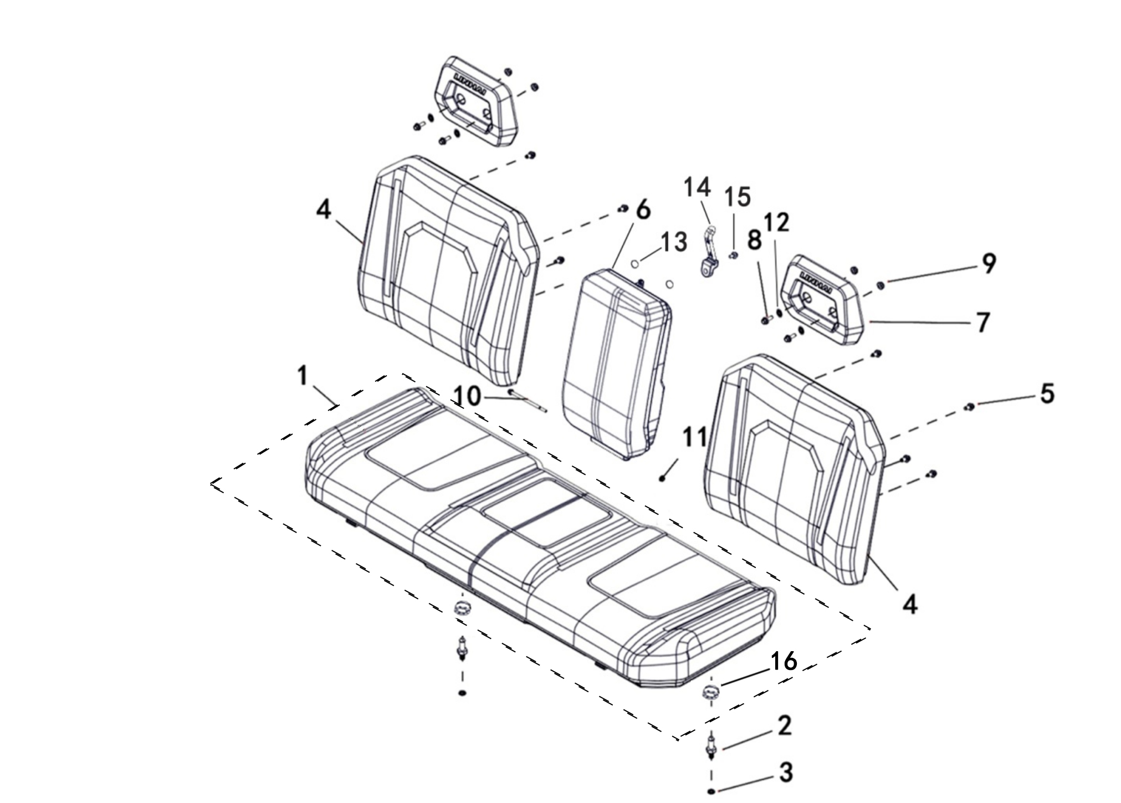
3 SEAT ASSY
 |  |  |  |  |  |  |  |  | 20220610改图片

REF. No. | PART No. | DESCRIPTION | Q'TY | PIN | I/C | PLM | 名称 | PRICE
1 | 48126 | INTEGRAL SEAT ASSEMBLY | 1 |  |  | 4CZ-24710-00 | 整体式座垫组件 | 101.13
2 | 48125 | PIN,FIX | 2 |  |  | 4CZ-24701-00 | 坐垫锁销 | 6.01
3 | 11021 | WASHER SPRING 10 | 2 |  |  | B653310000 | 弹垫10 | 0.1 | 20220610改
4 | 48129 | SIDE BACKREST | 2 |  |  | 4CZ-24716-00 | 侧靠背组件 | 40.05
5 | 10783 | BOLT M8X20 | 8 |  |  | B11A30820R | 螺栓M8X20 | 0.1
6 | 48564 | MIDDLE BACKREST | 1 |  |  | 4CZ-24712-10 | 中靠背组件 | 22.25
7 | 48128 | HEAD REST | 2 |  |  | 4CZ-24714-00 | 头枕 | 15.58
8 | 10059 | BOLT M8X25 | 4 |  |  | B11A30825R | 螺栓M8X25 | 0.11 | 20250314改图号名称
9 | 10882 | NUT M8 | 4 |  |  | B51F30800R | 螺母M8 | 0.11
10 | 48085 | BOLT | 1 |  |  | 4CZ-22510-00 | 靠背安装轴 | 0.67 | 20230131改
11 | 11233 | NUT M6 | 1 |  |  | B51F30600R | 螺母M6 | 0.1
12 | 11330 | WASHER 10 | 4 |  |  | B637310000 | 垫圈10 | 0.1 | 20220610改
13 | 48565 | RUBBER DAMPERE（Φ20X4） | 2 |  |  | 4CZ-24761-00 | 中靠背缓冲橡胶（φ20X4） | 0.26
14 | 48566 | RUBBER LOCK | 1 |  |  | 4CZ-24762-00 | 中靠背橡胶锁扣 | 2.66
15 | 10140B | BOLT M6X12 | 1 |  |  | B11A30612R | 螺栓M6X12 | 0.11
16 | 46222 | RUBBER SET,SEAT | 2 |  |  | 4CZ-2471A-00 | 座垫固定橡胶 | 0.28 | 20220610增加

V04
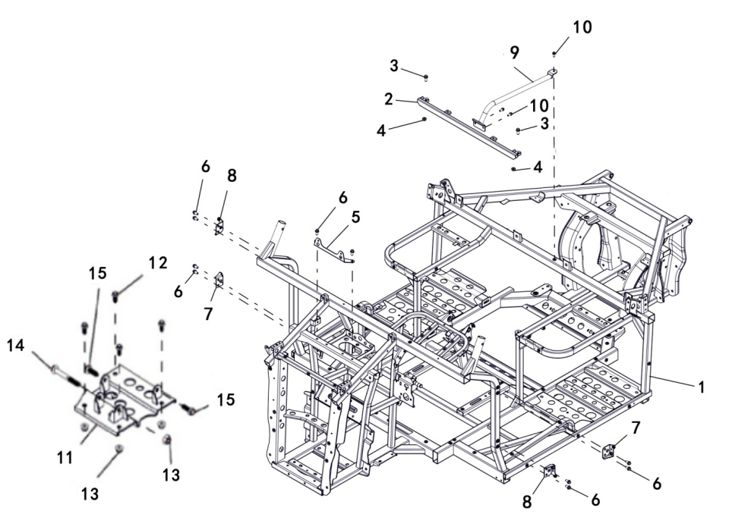
4 FRAME
 |  |  |  |  |  |  |  |  | 20240906改图

REF. No. | PART No. | DESCRIPTION | Q'TY | PIN | I/C | PLM | 名称 | PRICE
1 | 47610 | FRAME | 1 |  |  | 4FJ-21110-00 | 车架焊接组件 | 575.5
2 | 47611 | CROSS BRACE，SEAT FRAME | 1 |  |  | 4FJ-21220-00 | 座垫架前拉管焊接组件 | 10
3 | 10783 | BOLT M8X20 | 2 |  |  | B11A30820R | 螺栓M8X20 | 0.1
4 | 10882 | NUT M8 | 2 |  |  | B51F30800R | 螺母M8 | 0.11 | 20230131改
5 | 47612 | BRACKET，RADIATOR | 1 |  |  | 4FJ-22540-00 | 水箱安装板 | 4.57
6 | 11236 | BOLT M8X16 | 10 |  |  | B11A40816R | 螺栓M8X16 | 0.11 | 20240207改数量
7 | 47613 | BRACKET 1，PLASTIC PARTS | 2 |  |  | 4FJ-21211-00 | 前护条安装支架I | 5
8 | 47614 | BRACKET 2，PLASTIC PARTS | 2 |  |  | 4FJ-21212-00 | 前护条安装支架II | 5
9 | 47615 | PIPE，SEAT FRAME | 1 |  |  | 4FJ-21230-00 | 座垫支撑管焊接组件 | 8.25
10 | 11495 | BOLT M6X16 | 3 |  |  | B11A30616R | 螺栓M6X16 | 0.11
11 | 48057 | BRACKET,FRONT AXLE | 1 |  |  | 4CZ-21202-00 | 前桥安装板焊接组件 | 15.58 | 20240906增加
12 | 11237 | BOLT M10X1.25X20 | 4 |  |  | B12A31020A | 螺栓M10X1.25X20 | 0.22 | 20240906增加
13 | 11287 | NUT M10X1.25 | 5 |  |  | B52F31000A | 螺母M10X1.25 | 0.1 | 20240906增加
14 | 11816 | BOLT M10X1.25X90 | 1 |  |  | B12D31090A | 螺栓M10X1.25X90 | 0.26 | 20240906增加
15 | 11854 | BOLT M10X1.25X30 | 2 |  |  | B12A41030A | 螺栓M10X1.25X30 | 0.16 | 20240906增加

V05
5 FENDER
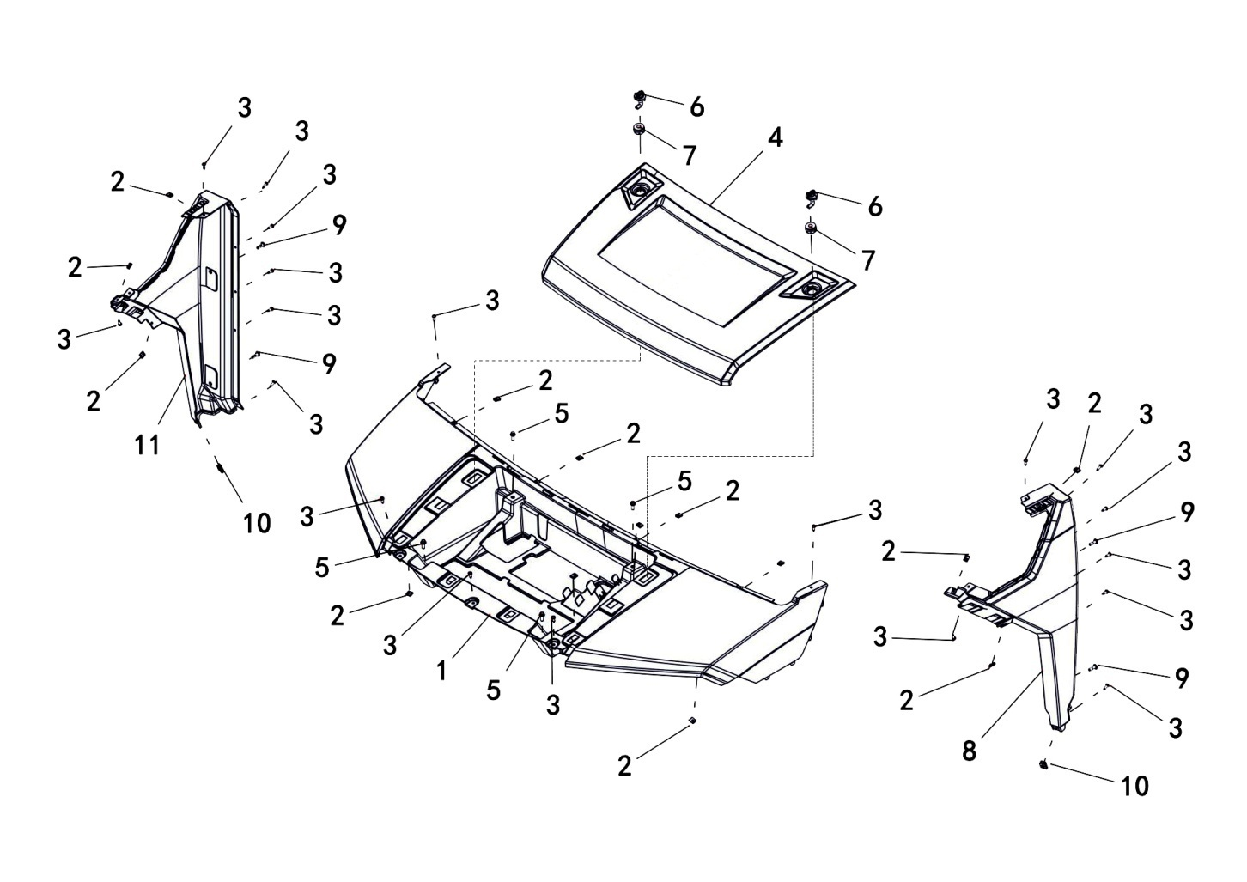

REF. No. | PART No. | DESCRIPTION | Q'TY | PIN | I/C | PLM | 名称 | PRICE
1 | 476167F | FRONT PANEL,CONCEAL CAMO | 1 |  |  | 4FJ-28302-00-7F | 前面板（油漆 Conceal迷彩） | 79.3 | 20200918改
1 | 476169A | FRONT PANEL,GARY | 1 |  |  | 4FJ-28302-00-9A | 前面板（油漆 水泥灰） | 29.08 | 20200918改
1 | 476164Q | FRONT PANEL,ORANGE | 1 |  |  | 4FJ-28302-00-4Q | 前面板（油漆 橙色） | 29.08 | 20200918改
1 | 476165F | FRONT PANEL,ARMY GREEN | 1 |  |  | 4FJ-28302-00-5F | 前面板（油漆 军绿） | 29.08 | 20200918改
1 | 476162K | FRONT PANEL,RED | 1 |  |  | 4FJ-28302-00-2K | 前面板（油漆 红色） | 29.08 | 20200918改
1 | 476163M | FRONT PANEL,BLUE | 1 |  |  | 4FJ-28302-00-3M | 前面板（油漆 蓝色） | 29.08 | 20200918改
1 | 476164P | FRONT PANEL,SAND | 1 |  |  | 4FJ-28302-00-4P | 前面板（油漆 沙漠黄） | 29.08 | 20200918改
1 | 476161K | FRONT PANEL,BLACK | 1 |  |  | 4FJ-28302-00-1K | 前面板（油漆 磨砂黑） | 29.08 | 20201014增加
1 | 476167H | FRONT PANEL,VEIL CAMO-2/WIDELAND CAMO PAINT | 1 |  |  | 4FJ-28302-00-7H | 前面板（油漆 VEIL-2 迷彩/WIDELAND 迷彩） | 1.5 | 20241220新增
2 | 48314 | ELASTIC NUT M5 | 14 |  |  | 90183-05818 | 弹性螺母M5 | 0.18
3 | 47789 | HEXAGON SELF-TAPPING SCREW M5X16 | 19 |  |  | 4FJ-24830-00 | 花型平圆头自攻螺钉M5X16 | 0.1 | 20201228改
4 | 476187F | FRONT SHROUD,CONCEAL CAMO | 1 |  |  | 4FJ-28303-00-7F | 前盖板（油漆 Conceal迷彩） | 28.84 | 20200918改
4 | 476189A | FRONT SHROUD,GARY | 1 |  |  | 4FJ-28303-00-9A | 前盖板（油漆 水泥灰） | 9.61 | 20200918改
4 | 476184Q | FRONT SHROUD,ORANGE | 1 |  |  | 4FJ-28303-00-4Q | 前盖板（油漆 橙色） | 9.61 | 20200918改
4 | 476185F | FRONT SHROUD,ARMY GREEN | 1 |  |  | 4FJ-28303-00-5F | 前盖板（油漆 军绿） | 9.61 | 20200918改
4 | 476182K | FRONT SHROUD,RED | 1 |  |  | 4FJ-28303-00-2K | 前盖板（油漆 红色） | 9.61 | 20200918改
4 | 476183M | FRONT SHROUD,BLUE | 1 |  |  | 4FJ-28303-00-3M | 前盖板（油漆 蓝色） | 9.61 | 20200918改
4 | 476184P | FRONT SHROUD,SAND | 1 |  |  | 4FJ-28303-00-4P | 前盖板（油漆 沙漠黄） | 9.61 | 20200918改
4 | 476181K | FRONT SHROUD,BLACK | 1 |  |  | 4FJ-28303-00-1K | 前盖板（油漆 磨砂黑） | 9.61 | 20201014增加
4 | 476187H | FRONT SHROUD,VEIL CAMO-2/WIDELAND CAMO PAINT | 1 |  |  | 4FJ-28303-00-7H | 前盖板（油漆 VEIL-2 迷彩/WIDELAND 迷彩） | 98.83 | 20241220新增
5 | 48269 | BOLT M6X16 | 4 |  |  | 4CZ-28381-00 | 螺栓M6X16 | 0.16 | 20230131改 | 20240207改图号
6 | 47619 | QUICK REMOVAL OF PLASTIC HANDLE FROM FRONT SHROUD | 2 |  |  | 4FJ-28318-00 | 前盖板快速拆卸塑料手柄 | 0.7
7 | 47620 | QUICK REMOVAL OF RUBBER BOOT FROM FRONT SHROUD | 2 |  |  | 4FJ-28320-00 | 前盖板快速拆卸橡胶套 | 0.18
8 | 47621 | THE LEFT FRONT BATTEN | 1 |  |  | 4FJ-28306-00 | 左前护条 | 11.37
9 | 46193 | SCREW M6X20 | 4 |  |  | 4CA-28434-00 | 大扁头螺钉M6X20 | 0.06 | 20240227改图号名称
10 | 70960 | PLASTICS ELASTIC NUT | 2 |  |  | 4CC-21811-00 | 塑料件弹性安装螺母 | 0.15
11 | 47622 | THE RIGHT FRONT BATTEN | 1 |  |  | 4FJ-28307-00 | 右前护条 | 11.37

5 FENDER
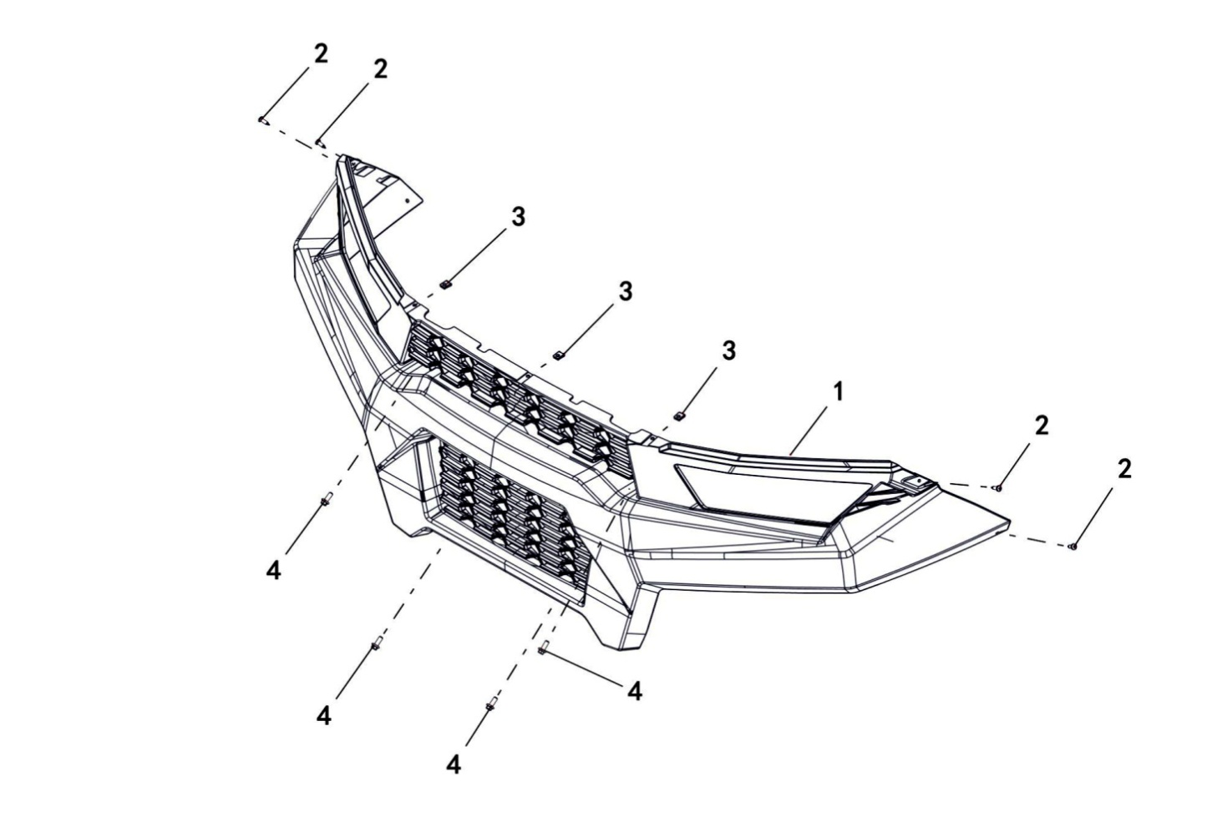

REF. No. | PART No. | DESCRIPTION | Q'TY | PIN | I/C | PLM | 名称 | PRICE
1 | 47623 | GRILL, FRONT | 1 |  |  | 4FJ-28301-00 | 前面罩 | 32.4
2 | 47789 | HEXAGON SELF-TAPPING SCREW M5X16 | 4 |  |  | 4FJ-24830-00 | 花型平圆头自攻螺钉M5X16 | 0.1 | 20201228改
3 | 48314 | ELASTIC NUT M5 | 3 |  |  | 90183-05818 | 弹性螺母M5 | 0.18
4 | 10239 | BOLT M6X16 | 4 |  |  | B13A40616R | 螺栓M6X16 | 0.09 | 20230131改

5 FENDER
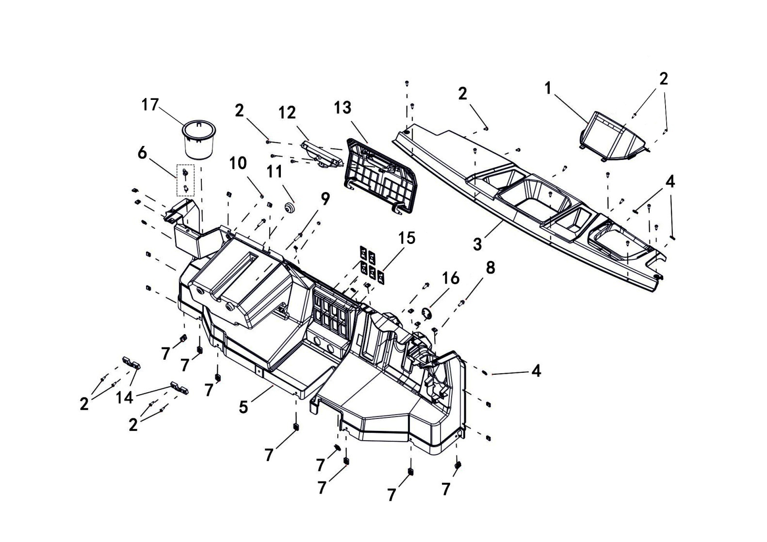

REF. No. | PART No. | DESCRIPTION | Q'TY | PIN | I/C | PLM | 名称 | PRICE
1 | 47624 | INSTRUMENT COWL | 1 |  |  | 4FJ-28315-00 | 仪表罩 | 1.34
2 | 47789 | HEXAGON SELF-TAPPING SCREW M5X16 | 21 |  |  | 4FJ-24830-00 | 花型平圆头自攻螺钉M5X16 | 0.1 | 20201228改
3 | 47625 | UPPER PANEL, INSTRUMENT | 1 |  |  | 4FJ-28304-00 | 仪表台上盖 | 2.41
4 | 48314 | SPRING NUT M5 | 18 |  |  | 90183-05818 | 弹性螺母M5 | 0.18
5 | 47626 | BOTTOM PANEL, INSTRUMENT | 1 |  |  | 4FJ-28305-00 | 仪表台下部 | 32.1
6 | 47627 | EXPANSION SCREW | 1 |  |  | 4FJ-28319-00 | 膨胀螺钉 | 0.16
7 | 70960 | PLASTICS ELASTIC NUT | 8 |  |  | 4CC-21811-00 | 塑料件弹性安装螺母 | 0.15
8 | 11495 | BOLT M6X16 | 2 |  |  | B11A30616R | 螺栓M6X16 | 0.11
9 | 11307 | BOLT M6X25 | 2 |  |  | B13A40625R | 螺栓M6X25 | 0.11 | 20230131改
10 | 48219 | CUSHION RUBBER | 2 |  |  | 4CZ-28320-00 | 储物箱盖减震橡胶 | 0.98
11 | 48218 | GROMMET RUBBER,MOUNT | 1 |  |  | 4CZ-28319-00 | 储物箱盖定位橡胶 | 0.45
12 | 48220 | FIXED SUPPORT,GLOVEBOX LID | 1 |  |  | 4CZ-28321-00 | 储物箱盖固定支架 | 0.89
13 | 48217 | LID, GLOVEBOX | 1 |  |  | 4CZ-28318-00 | 储物箱盖 | 1.78
14 | 48221 | RETAINER, GLOVEBOX LID | 2 |  |  | 4CZ-28322-00 | 储物箱盖转轴压块 | 0.89
15 | 73048 | CAP, ELECTRICAL SWITCH | 5 |  |  | 4CA-22417-00 | 开关小盖 | 0.16
16 | 48264 | CAP,USB | 1 |  |  | 4CZ-28372-00 | USB输出座盖板 | 0.27
17 | 47628 | CUP STAND | 1 |  |  | 4FJ-28316-00 | 杯托 | 5.79

5 FENDER
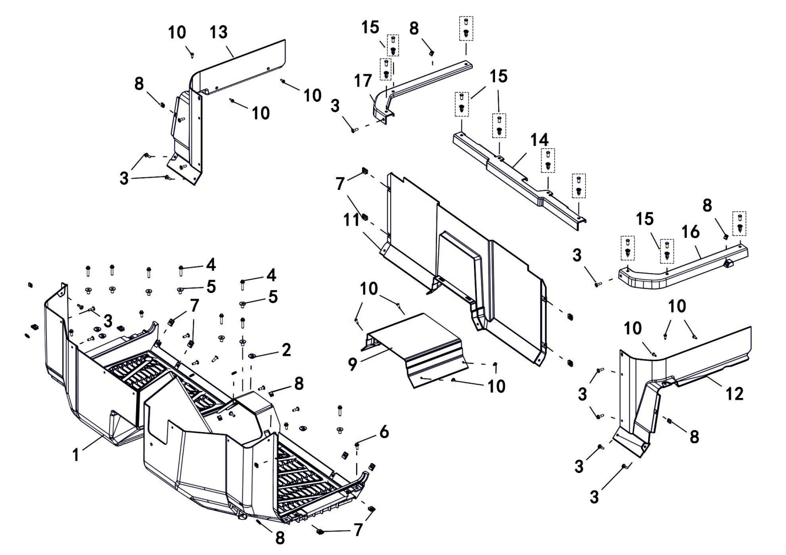

REF. No. | PART No. | DESCRIPTION | Q'TY | PIN | I/C | PLM | 名称 | PRICE
1 | 47629 | FOOT PLATE | 1 |  |  | 4CZ-28326-10 | 脚踏板 | 55.53
2 | 22349 | RUBBER PLUG | 4 |  |  | 4AL-28330-00 | 橡胶塞 | 0.17
3 | 46193 | SCREW M6X20 | 19 |  |  | 4CA-28434-00 | 大扁头螺钉M6X20 | 0.06
4 | 11241 | BOLT M6X30 | 8 |  |  | B13A40630R | 螺栓M6X30 | 0.16 | 20230131改
5 | 48256 | T - SHAPED LINER BUSHING | 8 |  |  | 4CZ-28364-00 | T形轴套 | 1.29
6 | 11495 | BOLT M6X16 | 4 |  |  | B11A30616R | 螺栓M6X16 | 0.11
7 | 70960 | PLASTICS ELASTIC NUT | 12 |  |  | 4CC-21811-00 | 塑料件弹性安装螺母 | 0.15
8 | 48314 | SPRING NUT M5 | 12 |  |  | 90183-05818 | 弹性螺母M5 | 0.18
9 | 48226 | LOWER FLOOR COVER,FOOTREST | 1 |  |  | 4CZ-28327-00 | 脚踏板中心罩 | 5.79
10 | 47789 | HEXAGON SELF-TAPPING SCREW M5X16 | 10 |  |  | 4FJ-24830-00 | 花型平圆头自攻螺钉M5X16 | 0.1 | 20201228改
11 | 47630 | SEAT, FRONT COVER PLATE | 1 |  |  | 4FJ-28328-00 | 坐垫前盖板 | 14
12 | 47631 | SEAT, COVER PLATE,L | 1 |  |  | 4FJ-28329-00 | 坐垫左盖板 | 5.55
13 | 47632 | SEAT, COVER PLATE,R | 1 |  |  | 4FJ-28330-00 | 坐垫右盖板 | 5.55
14 | 47633 | SEAT, FRONT COVER PLATE,THE BAFFLE | 1 |  |  | 4FJ-28331-00 | 坐垫前盖板上挡板 | 2.24
15 | 47627 | PLASTIC SCREW | 10 |  |  | 4FJ-28319-00 | 膨胀螺钉 | 0.16
16 | 47634 | SEAT, COVER PLATE,L | 1 |  |  | 4FJ-28332-00 | 坐垫左盖板上挡板 | 1.99
17 | 47635 | SEAT, COVER PLATE,R | 1 |  |  | 4FJ-28333-00 | 坐垫右盖板上挡板 | 1.99

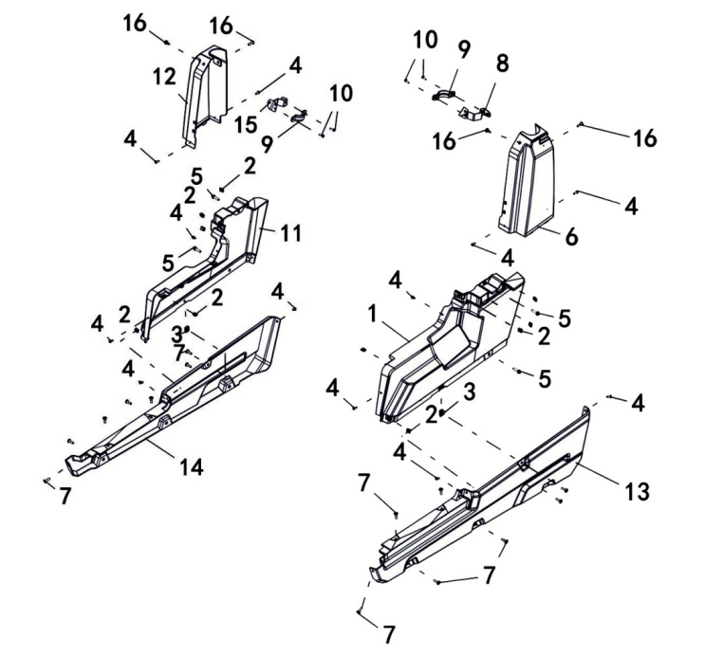
5 FENDER
 |  |  |  |  |  |  |  |  | 20250307改图

REF. No. | PART No. | DESCRIPTION | Q'TY | PIN | I/C | PLM | 名称 | PRICE
1 | 47636 | LH PANEL | 1 |  |  | 4FJ-28308-00 | 左侧板 | 6.95
2 | 48314 | SPRING NUT M5 | 10 |  |  | 90183-05818 | 弹性螺母M5 | 0.18
3 | 70960 | SPRING NUT M6 | 2 |  |  | 4CC-21811-00 | 塑料件弹性安装螺母 | 0.15
4 | 47789 | HEXAGON SELF-TAPPING SCREW M5X16 | 12 |  |  | 4FJ-24830-00 | 花型平圆头自攻螺钉M5X16 | 0.1 | 20201228改
5 | 11307 | BOLT M6X25 | 2 |  |  | B13A40625R | 螺栓M6X25 | 0.11 | 20230131改
6 | 47637 | LH UPPER PANEL | 1 |  |  | 4FJ-28326-00 | 左侧板上 | 3.75
7 | 46193 | SCREW M6X20 | 14 |  |  | 4CA-28434-00 | 大扁头螺钉M6X20 | 0.06 | 20250307改数量
8 | 55550 | SIDE PANEL,MOUNTING BRACKET,LH | 1 |  |  | 4FJ-21213-00 | 左侧板上安装支架 | 4.43
9 | 48222 | SIDE PANEL,MOUNTING BUCKLE | 2 |  |  | 4CZ-28323-00 | 侧板安装扣 | 1.11
10 | 11529 | SCREW WITH CROSS GROOVE M5X16 | 4 |  |  | B23A30516R | 十字槽盘头螺钉M5X16 | 0.11
11 | 47639 | RH PANEL | 1 |  |  | 4FJ-28309-00 | 右侧板 | 6.95
12 | 47640 | RH UPPER PANEL | 1 |  |  | 4FJ-28327-00 | 右侧板上 | 3.75
13 | 48234 | LH SIDE FENDER | 1 |  |  | 4CZ-28335-00 | 左边条 | 10.24
14 | 48235 | RH SIDE FENDER | 1 |  |  | 4CZ-28336-00 | 右边条 | 10.24
15 | 55551 | SIDE PANEL,MOUNTING BRACKET,RH | 1 |  |  | 4FJ-21214-00 | 右侧板上安装支架 | 4.43
16 | 11495 | BOLT M6X16 | 4 |  |  | B11A30616R | 螺栓M6X16 | 0.11 | 20250307新增

5 FENDER
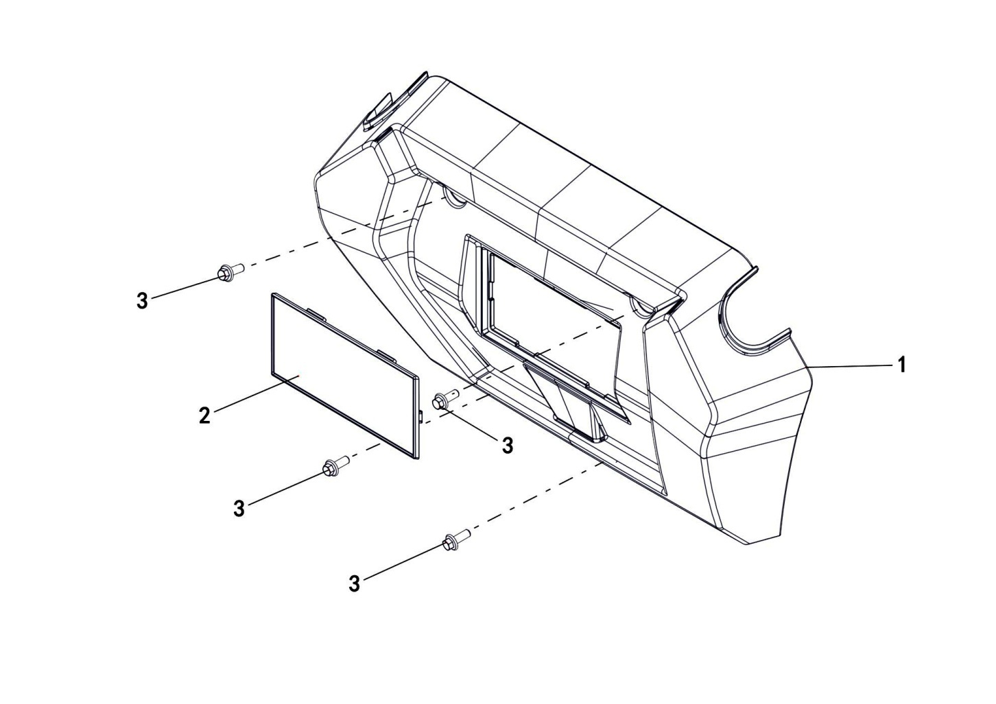

REF. No. | PART No. | DESCRIPTION | Q'TY | PIN | I/C | PLM | 名称 | PRICE
1 | 47642 | BUMPER GUARD | 1 |  |  | 4FJ-28317-00 | 保险杠护罩 | 9.89
2 | 48201 | RETRACTOR COVER PLATE | 1 |  |  | 4CZ-28302-00 | 牵引器盖板 | 1.34
3 | 10239 | BOLT M6X16 | 4 |  |  | B13A40616R | 螺栓M6X16 | 0.09 | 20230131改

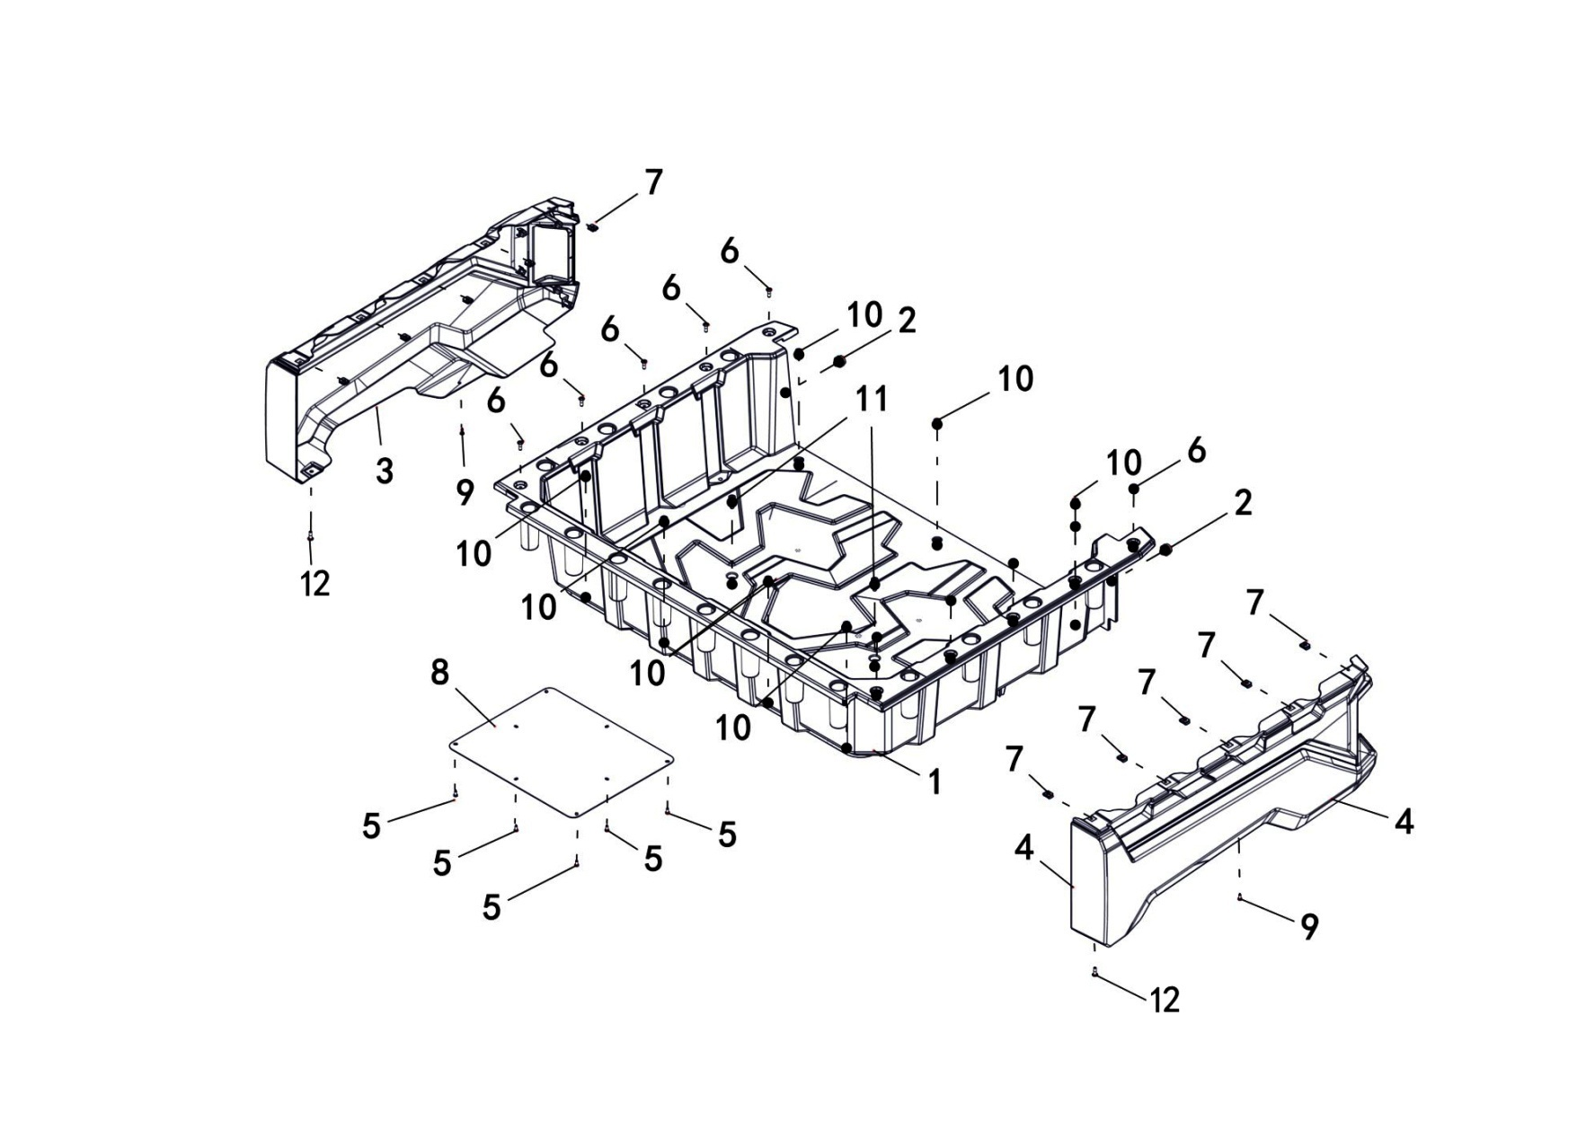
5 FENDER
 |  |  |  |  |  |  |  |  | 20201015改图片

REF. No. | PART No. | DESCRIPTION | Q'TY | PIN | I/C | PLM | 名称 | PRICE
1 | 47643 | BOX FLOOR COVER | 1 |  |  | 4FJ-28310-00 | 货箱底板 | 57.85
2 | 48145 | BOX REAR PANEL RUBBER STOPPER | 2 |  |  | 4CZ-24816-00 | 货箱后盖板缓冲橡胶 | 0.89
3 | 476447F | BOX COVER,R COVER CAP,CONCEAL CAMO | 1 |  |  | 4FJ-28312-00-7F | 货箱右侧板（油漆 Conceal迷彩） | 0 | 20200918改
3 | 476449A | BOX COVER,R COVER CAP,GARY | 1 |  |  | 4FJ-28312-00-9A | 货箱右侧板（油漆 水泥灰） | 19.5 | 20200918改
3 | 476444Q | BOX COVER,R COVER CAP,ORANGE | 1 |  |  | 4FJ-28312-00-4Q | 货箱右侧板（油漆 橙色） | 19.5 | 20200918改
3 | 476445F | BOX COVER,R COVER CAP,ARMY GREEN | 1 |  |  | 4FJ-28312-00-5F | 货箱右侧板（油漆 军绿） | 19.5 | 20200918改
3 | 476442K | BOX COVER,R COVER CAP,RED | 1 |  |  | 4FJ-28312-00-2K | 货箱右侧板（油漆 红色） | 19.5 | 20200918改
3 | 476443M | BOX COVER,R COVER CAP,BLUE | 1 |  |  | 4FJ-28312-00-3M | 货箱右侧板（油漆 蓝色） | 19.5 | 20200918改
3 | 476444P | BOX COVER,R COVER CAP,SAND | 1 |  |  | 4FJ-28312-00-4P | 货箱右侧板（油漆 沙漠黄） | 19.5 | 20200918改
3 | 476441K | BOX COVER,R COVER CAP,BLACK | 1 |  |  | 4FJ-28312-00-1K | 货箱右侧板（油漆 磨砂黑） | 19.5 | 20200918改
3 | 476447H | BOX COVER,R COVER CAP,VEIL CAMO-2/WIDELAND CAMO PAINT | 1 |  |  | 4FJ-28312-00-7H | 货箱右侧板（油漆 VEIL-2 迷彩/WIDELAND 迷彩） | 14.69 | 20241220新增
4 | 476457F | BOX COVER,L COVER CAP,CONCEAL CAMO | 1 |  |  | 4FJ-28311-00-7F | 货箱左侧板（油漆 Conceal迷彩） | 0 | 20200918改
4 | 476459A | BOX COVER,L COVER CAP,GARY | 1 |  |  | 4FJ-28311-00-9A | 货箱左侧板（油漆 水泥灰） | 19.5 | 20200918改
4 | 476454Q | BOX COVER,L COVER CAP,ORANGE | 1 |  |  | 4FJ-28311-00-4Q | 货箱左侧板（油漆 橙色） | 19.5 | 20200918改
4 | 476455F | BOX COVER,L COVER CAP,ARMY GREEN | 1 |  |  | 4FJ-28311-00-5F | 货箱左侧板（油漆 军绿） | 19.5 | 20200918改
4 | 476452K | BOX COVER,L COVER CAP,RED | 1 |  |  | 4FJ-28311-00-2K | 货箱左侧板（油漆 红色） | 19.5 | 20200918改
4 | 476453M | BOX COVER,L COVER CAP,BLUE | 1 |  |  | 4FJ-28311-00-3M | 货箱左侧板（油漆 蓝色） | 19.5 | 20200918改
...
5 | 48316 | SELF-TAPPING SCREW M5X16 | 8 |  |  | 97707-05016 | 自攻螺钉M5X16（秃头螺钉军绿） | 0.16
6 | 46193 | SCREW M6X20 | 10 |  |  | 4CA-28434-00 | 大扁头螺钉M6X20 | 0.06
7 | 70960 | SPRING NUT M6 | 8 |  |  | 4CC-21811-00 | 塑料件弹性安装螺母 | 0.15
8 | 47646 | BOX THERMAL BAFFLE | 1 |  |  | 4FJ-24817-00 | 货箱隔热板 | 19.31
9 | 47789 | HEXAGON SELF-TAPPING SCREW M5X16 | 2 |  |  | 4FJ-24830-00 | 花型平圆头自攻螺钉M5X16 | 0.1
10 | 48359 | DISC BRAKE DISC ERECTION BOLT | 7 |  |  | 4CZ-25830-00 | 碟刹盘安装螺栓（军绿） | 0.26
11 | 47647 | CASE MOUNTING BOLTS | 2 |  |  | 4FJ-24863-00 | 货箱安装螺栓 | 0.35
12 | 11495 | BOLT M6X16 | 2 |  |  | B11A30616R | 螺栓M6X16 | 0.11

5 FENDER
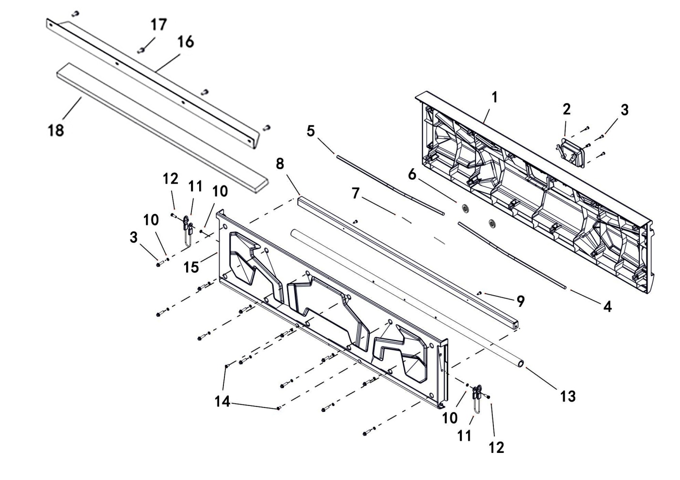

REF. No. | PART No. | DESCRIPTION | Q'TY | PIN | I/C | PLM | 名称 | PRICE
1 | 476487F | BOX REAR PANEL,CONCEAL CAMO | 1 |  |  | 4FJ-28314-00-7F | 货箱后盖板（油漆 Conceal迷彩） | 59
1 | 476489A | BOX REAR PANEL,GARY | 1 |  |  | 4FJ-28314-00-9A | 货箱后盖板（油漆 水泥灰） | 32.12
1 | 476484Q | BOX REAR PANEL,ORANGE | 1 |  |  | 4FJ-28314-00-4Q | 货箱后盖板（油漆 橙色） | 32.12
1 | 476485F | BOX REAR PANEL,ARMY GREEN | 1 |  |  | 4FJ-28314-00-5F | 货箱后盖板（油漆 军绿） | 32.12
1 | 476482K | BOX REAR PANEL,RED | 1 |  |  | 4FJ-28314-00-2K | 货箱后盖板（油漆 红色） | 32.12
1 | 476483M | BOX REAR PANEL,BLUE | 1 |  |  | 4FJ-28314-00-3M | 货箱后盖板（油漆 蓝色） | 32.12
1 | 476484P | BOX REAR PANEL,SAND | 1 |  |  | 4FJ-28314-00-4P | 货箱后盖板（油漆 沙漠黄） | 32.12
1 | 476481K | BOX REAR PANEL,BLACK | 1 |  |  | 4FJ-28314-00-1K | 货箱后盖板（油漆 磨砂黑） | 32.12
...
11 | 47652 | UPPER RETAINER CABLE | 2 |  |  | 4FJ-24826-00 | 货箱拉索 | 5.84
12 | 47653 | INNER HEXAGONAL FLAT HEAD STEP BOLT M6X20 | 2 |  |  | 4FJ-24818-00 | 内六角平圆头螺栓M6X12 | 0.2
13 | 47654 | BOX REAR PANEL AXIS | 1 |  |  | 4FJ-24813-00 | 货箱后盖板转轴 | 20.03
14 | 11151 | CROSS RECESSED COUNTERSUNK HEAD SCREW M6X12 | 2 |  |  | B24B30612R | 螺钉M6X12 | 0.16
15 | 47655 | BOX INNER PANEL | 1 |  |  | 4FJ-28313-00 | 货箱内盖板 | 26.26
16 | 48351 | PLATE, BOX | 1 |  |  | 4CZ-28435-00 | 货箱前挡泥板 | 12.24
17 | 46193 | BOLT M6X20 | 4 |  |  | 4CA-28434-00 | 大扁头螺钉M6X20 | 0.06
18 | 48352 | SPONGE | 1 |  |  | 4CZ-28436-00 | 货箱前挡泥板海绵条 | 2.23

5 FENDER
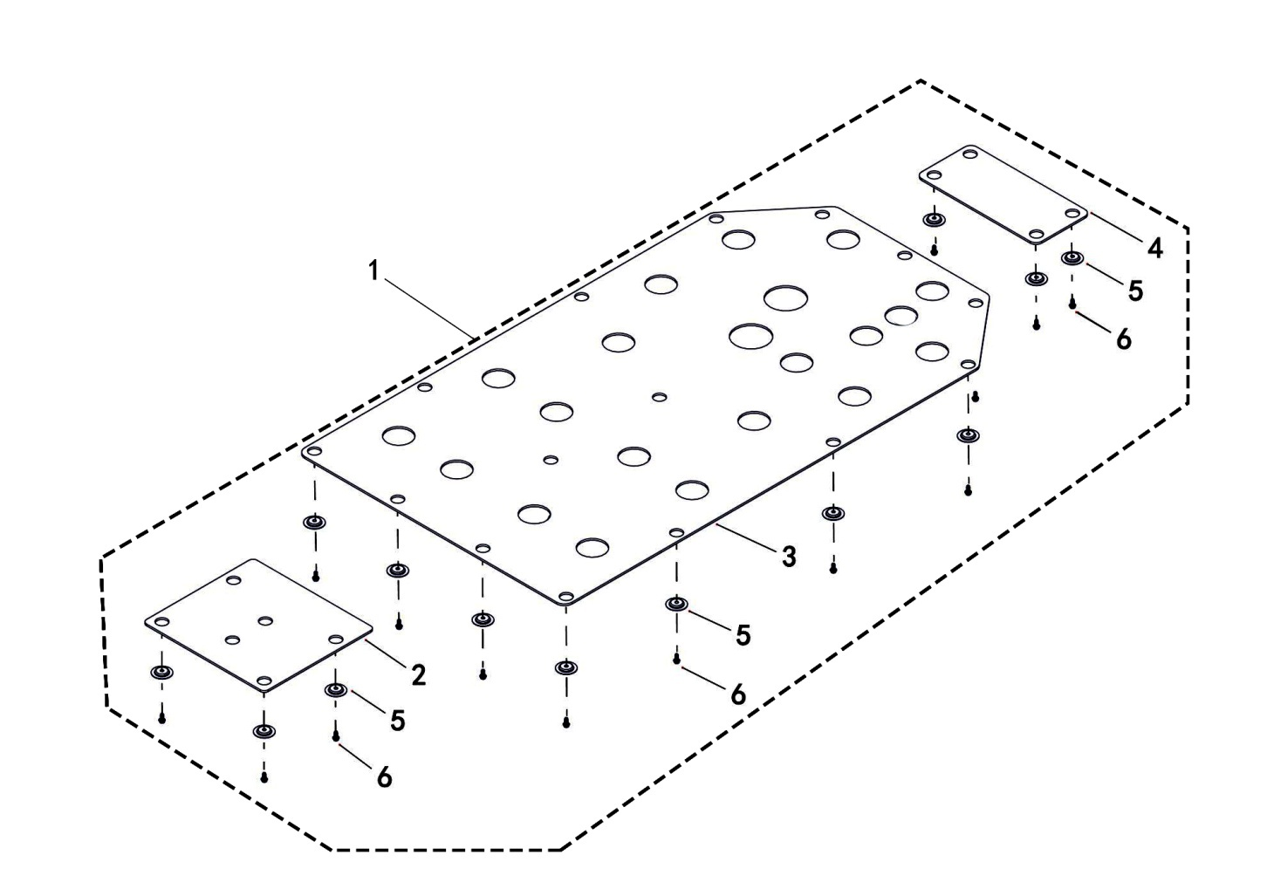

REF. No. | PART No. | DESCRIPTION | Q'TY | PIN | I/C | PLM | 名称 | PRICE
1 | 47656 | PLATE ASSY | 1 |  |  | 4FJ-28430-00 | 底盘护板总成 | 39.2
2 | 48277 | PLATE, FRONT | 1 |  |  | 4CZ-28431-00 | 前底盘护板 | 8.9
3 | 47657 | PLATE, MIDDLE | 1 |  |  | 4FJ-28434-00 | 中底盘护板 | 29
4 | 47658 | PLATE, REAR | 1 |  |  | 4FJ-28435-00 | 后底盘护板 | 4.5
5 | 20331 | WASHER | 23 |  |  | 4AL-21290-00 | 安装垫圈 | 0.22
6 | 11495 | BOLT M6X16 | 23 |  |  | B11A30616R | 螺栓M6X16 | 0.11

5 FENDER
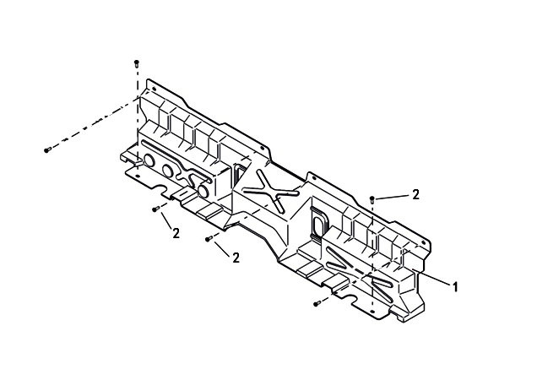

REF. No. | PART No. | DESCRIPTION | Q'TY | PIN | I/C | PLM | 名称 | PRICE
1 | 55553 | HEAT PROTECTION PLATE, SEAT | 1 |  |  | 4FJ-28357-00 | 坐垫隔热板 | 34.76
2 | 46193 | BOLT M6X20 | 6 |  |  | 4CA-28434-00 | 大扁头螺钉M6X20 | 0.06

5 FENDER
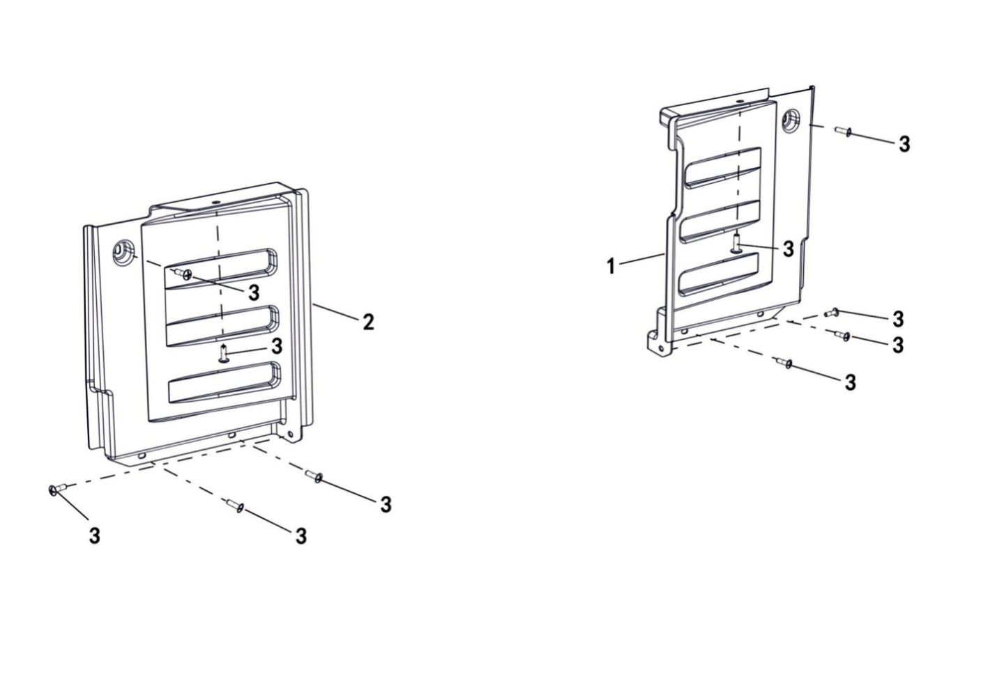

REF. No. | PART No. | DESCRIPTION | Q'TY | PIN | I/C | PLM | 名称 | PRICE
1 | 47661 | REAR FENDER,RH | 1 |  |  | 4FJ-28371-00 | 后右挡泥板 | 24.48 | 20240207改
2 | 47660 | REAR FENDER,LH | 1 |  |  | 4FJ-28370-00 | 后左挡泥板 | 24.48 | 20240207改
3 | 46193 | BOLT M6X20 | 10 |  |  | 4CA-28434-00 | 大扁头螺钉M6X20 | 0.06

V06
6 SHOCK ABSORBER FRONT
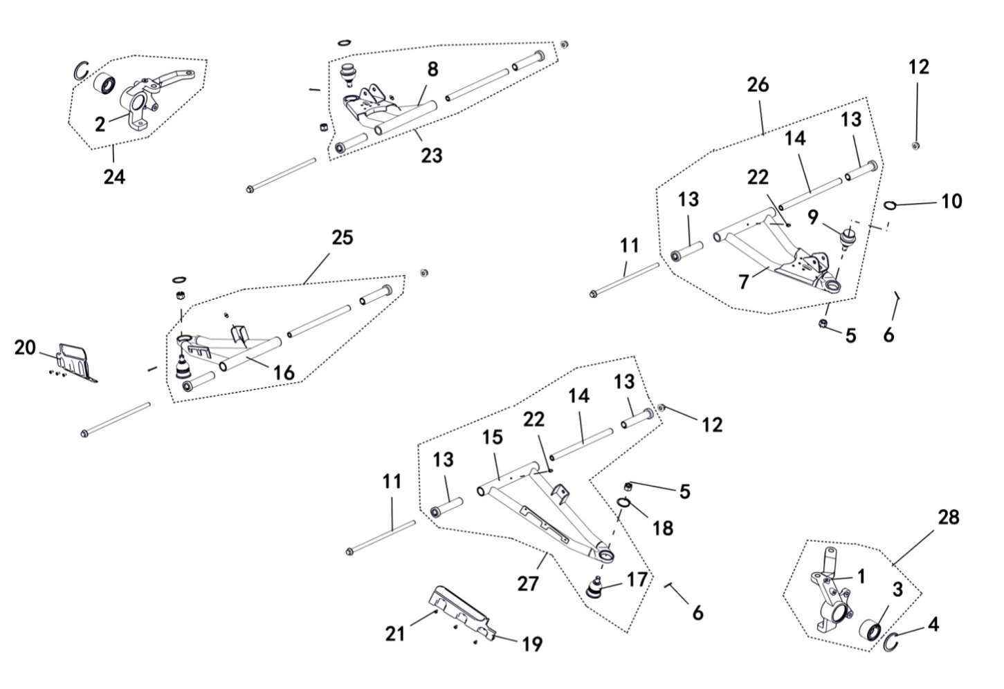

REF. No. | PART No. | DESCRIPTION | Q'TY | PIN | I/C | PLM | 名称 | PRICE
1 | 48091 | CARRIER BEARING,FRONT,LH | 1 |  |  | 4CZ-23103-00 | 前左转向节 | 34.49
2 | 48094 | CARRIER BEARING,FRONT,RH | 1 |  |  | 4CZ-23109-00 | 前右转向节 | 34.49
3 | 48092 | BEARING | 2 |  |  | 4CZ-23104-00 | 轮毂轴承DAC3055W | 10.24
4 | 11852 | CIRCLIP 55 | 2 |  |  | B723355000 | 挡圈55 | 0.22
5 | 70679 | NUT M12X1.25 | 4 |  |  | 4AB-23432-00 | 开槽螺母M12X1.25 | 0.23
6 | 10993 | PIN 3.2X30 | 4 |  |  | B37723C300 | 开口销3.2X30 | 0.06
7 | 47772 | ARM UPPER FRT LH | 1 |  |  | 4FJ-23507-00 | 前左上A臂焊接组件 | 13.52
8 | 47773 | ARM UPPER FRT RH | 1 |  |  | 4FJ-23508-00 | 前右上A臂焊接组件 | 13.52
...
21 | 11153 | SCREW M5X10 | 6 |  |  | B2BA30510R | 螺钉M5X10 | 0.12
22 | 27074 | GREASE FITTING M6 | 4 |  |  | B9A0106001 | 油杯M6 | 0.16
23 | 47776 | ARM UPPER FRT RH ASSY | 1 |  |  | 4FJ-23530-00 | 前右上A臂组件 | 20.31
24 | 48336 | CARRIER BEARING WHEEL RH ASSY | 1 |  |  | 4CZ-23130-00 | 前右转向节组件 | 34.49
25 | 47777 | ARM LWR FRT RH ASSY | 1 |  |  | 4FJ-23540-00 | 前右下A臂组件 | 19.87
26 | 47778 | ARM UPPER FRT LH ASSY | 1 |  |  | 4FJ-23510-00 | 前左上A臂组件 | 20
27 | 47779 | ARM LWR FRT LH ASSY | 1 |  |  | 4FJ-23520-00 | 前左下A臂组件 | 23
28 | 48340 | CARRIER BEARING WHEEL LH ASSY | 1 |  |  | 4CZ-23120-00 | 前左转向节组件 | 34.49

6 SHOCK ABSORBER FRONT
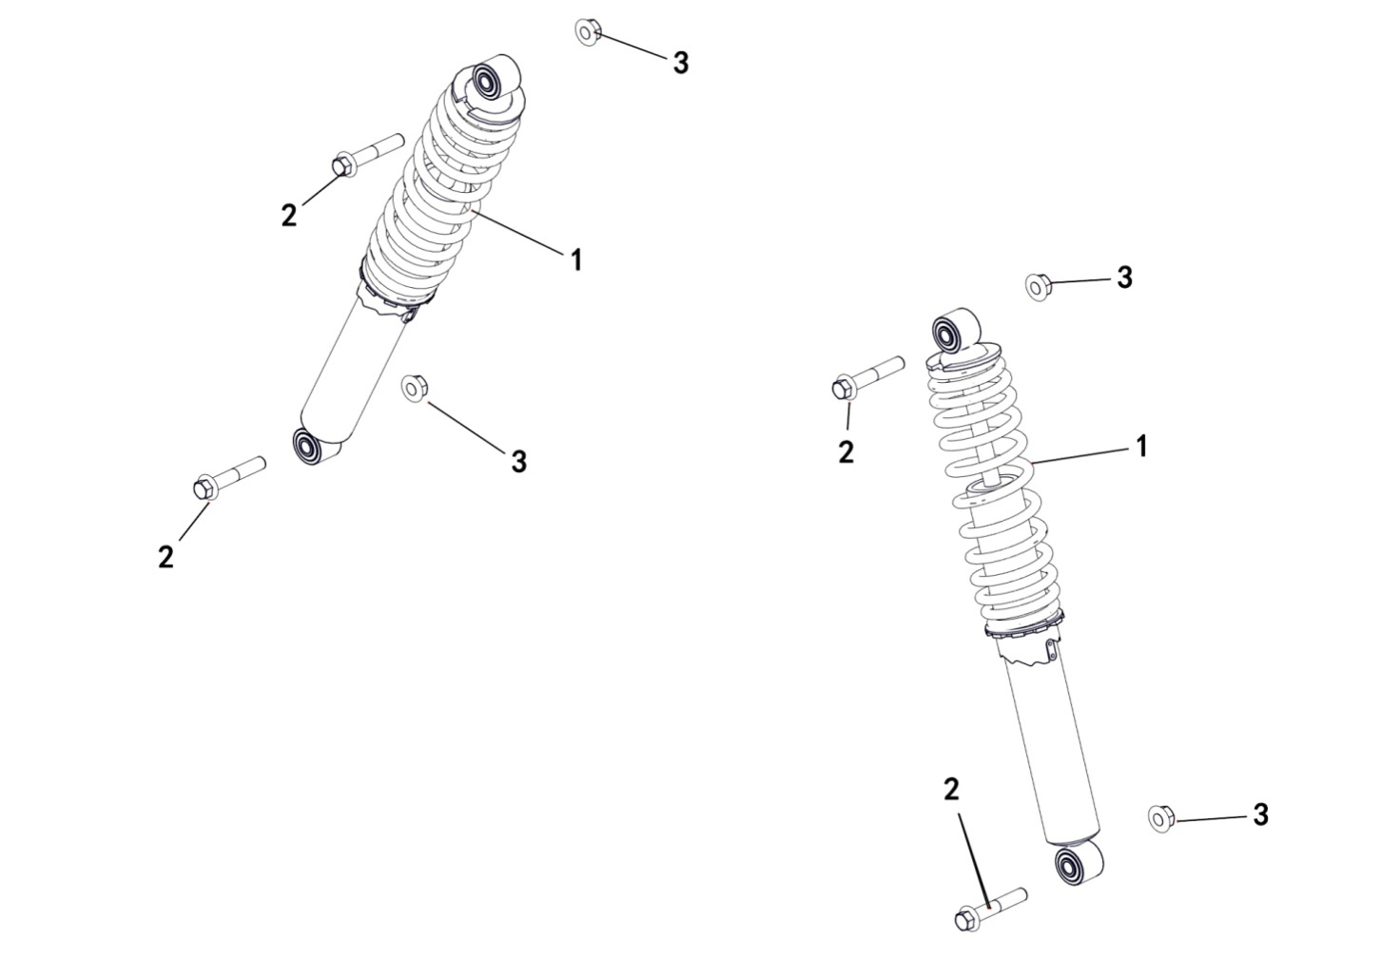

REF. No. | PART No. | DESCRIPTION | Q'TY | PIN | I/C | PLM | 名称 | PRICE
1 | 47342 | FRONT SHOCK ABSORBER ASSY | 2 |  |  | 4FJ-23106-20 | 前减震器组件 | 52.51
2 | 11846 | BOLT M10X1.25X57 | 4 |  |  | B13D31057A | 螺栓M10X1.25X57 | 0.11
3 | 11287 | NUT M10X1.25 | 4 |  |  | B52F31000A | 螺母M10X1.25 | 0.1

V07
7 SHOCK ABSORBER REAR
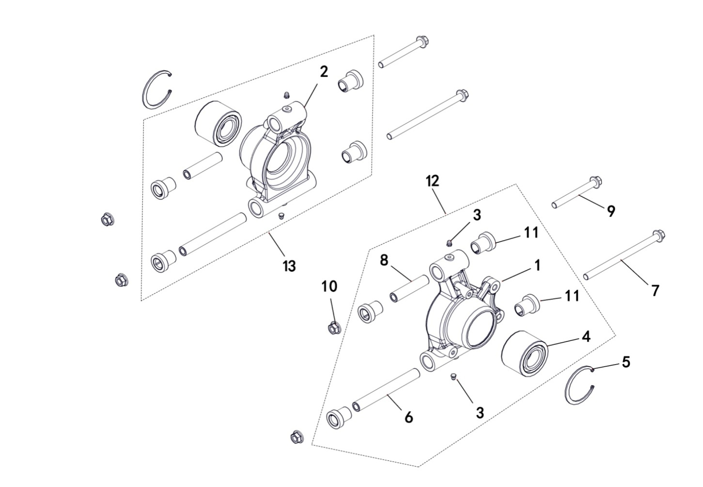

REF. No. | PART No. | DESCRIPTION | Q'TY | PIN | I/C | PLM | 名称 | PRICE
1 | 48164 | CARRIER BEARING WHEEL REAR LH | 1 |  |  | 4CZ-25313-00 | 后左关节 | 33.82
2 | 48165 | CARRIER BEARING WHEEL REAR RH | 1 |  |  | 4CZ-25314-00 | 后右关节 | 33.82
3 | 27074 | GREASE FITTING M6 | 4 |  |  | B9A0106001 | 油杯M6 | 0.16
4 | 48077 | BEARING | 2 |  |  | 4CZ-22118-00 | 轮毂轴承DAC3063W | 14.69
5 | 11155 | CIRCLIP 63 | 2 |  |  | B723363000 | 挡圈63 | 0.26
6 | 48161 | SHAFT PIVOT ,LWR | 2 |  |  | 4CZ-25302-00 | 后关节下安装隔套 | 2
7 | 48162 | SCR HXFL,REAR ARM,LWR | 2 |  |  | 4CZ-25303-00 | 后关节下安装轴 | 0.73
8 | 48160 | SHAFT PIVOT ,UPPER | 2 |  |  | 4CZ-25301-00 | 后关节上安装隔套 | 1.25
9 | 11816 | BOLT M10X1.25X90 | 2 |  |  | B12D31090A | 螺栓M10X1.25X90 | 0.26
10 | 11287 | NUT M10X1.25 | 4 |  |  | B52F31000A | 螺母M10X1.25 | 0.1
11 | 48070 | BUSHING,SHORT | 8 |  |  | 4CZ-22103-00 | 后A臂短缓冲套 | 1.42
12 | 48345 | CARRIER BEARING WHEEL REAR LH ASSY | 1 |  |  | 4CZ-25310-00 | 后左关节组件 | 33.82
13 | 48346 | CARRIER BEARING WHEEL REAR RH ASSY | 1 |  |  | 4CZ-25320-00 | 后右关节组件 | 33.82

7 SHOCK ABSORBER REAR
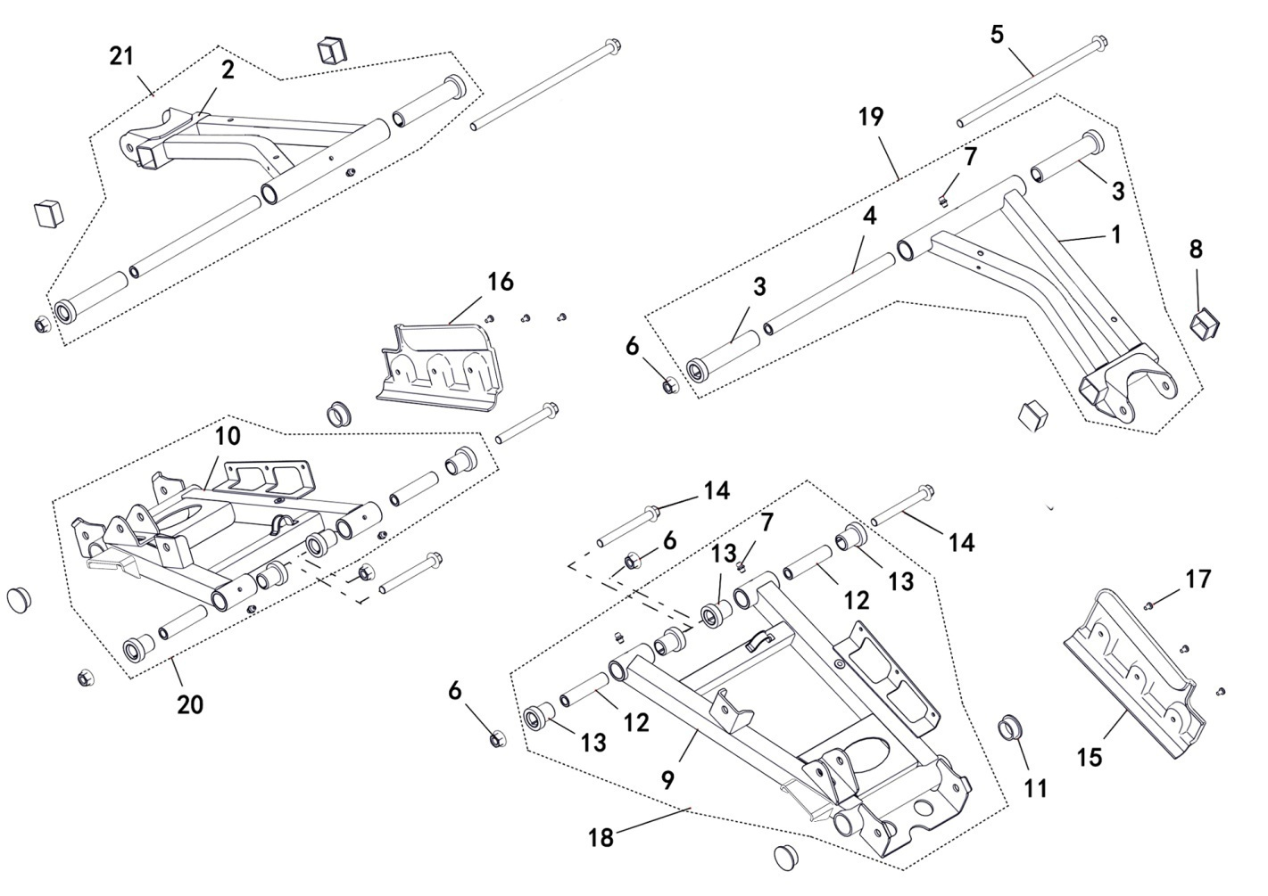

REF. No. | PART No. | DESCRIPTION | Q'TY | PIN | I/C | PLM | 名称 | PRICE
1 | 47780 | ARM UPPER REAR LH | 1 |  |  | 4FJ-22109-00 | 后左上A臂焊接组件 | 14.04
2 | 47781 | ARM UPPER REAR RH | 1 |  |  | 4FJ-22110-00 | 后右上A臂焊接组件 | 12.07
3 | 48106 | BUSHING,LONG | 4 |  |  | 4CZ-23502-00 | A臂长缓冲套 | 2.24
4 | 48068 | SHAFT,REAR UPPER ARM | 2 |  |  | 4CZ-22101-00 | 后上A臂安装隔套 | 2.58
5 | 48071 | SCR HXFL，REAR UPPER ARM | 2 |  |  | 4CZ-22104-00 | 后上A臂安装轴 | 0.47
6 | 11287 | NUT M10X1.25 | 6 |  |  | B52F31000A | 螺母M10X1.25 | 0.1
7 | 27074 | GREASE FITTING M6 | 6 |  |  | B9A0106001 | 油杯M6 | 0.16
8 | 70287 | SQUARE RUBBER PLUG | 4 |  |  | 4AB-21206-00 | 方管橡胶盖 | 0.65
...
14 | 11816 | BOLT M10X1.25X90 | 4 |  |  | B12D31090A | 螺栓M10X1.25X90 | 0.26
15 | 84251 | COVER，ARM LWR REAR LH | 1 |  |  | 4CA-22101-00 | 左A臂保护板 | 0.78
16 | 84252 | COVER，ARM LWR REAR RH | 1 |  |  | 4CA-22102-00 | 右A臂保护板 | 0.78
17 | 11153 | SCREW M5X10 | 6 |  |  | B2BA30510R | 螺钉M5X10 | 0.12
18 | 47784 | ARM LWR REAR LH ASSY | 1 |  |  | 4FJ-22120-00 | 后左下A臂组件 | 26.92
19 | 48342 | ARM UPPER REAR LH ASSY | 1 |  |  | 4CZ-22130-00 | 后左上A臂组件 | 12.02
20 | 47785 | ARM LWR REAR RH ASSY | 1 |  |  | 4FJ-22140-00 | 后右下A臂组件 | 26.92
21 | 48344 | ARM UPPER REAR RH ASSY | 1 |  |  | 4CZ-22160-00 | 后右上A臂组件 | 12.02

7 SHOCK ABSORBER REAR
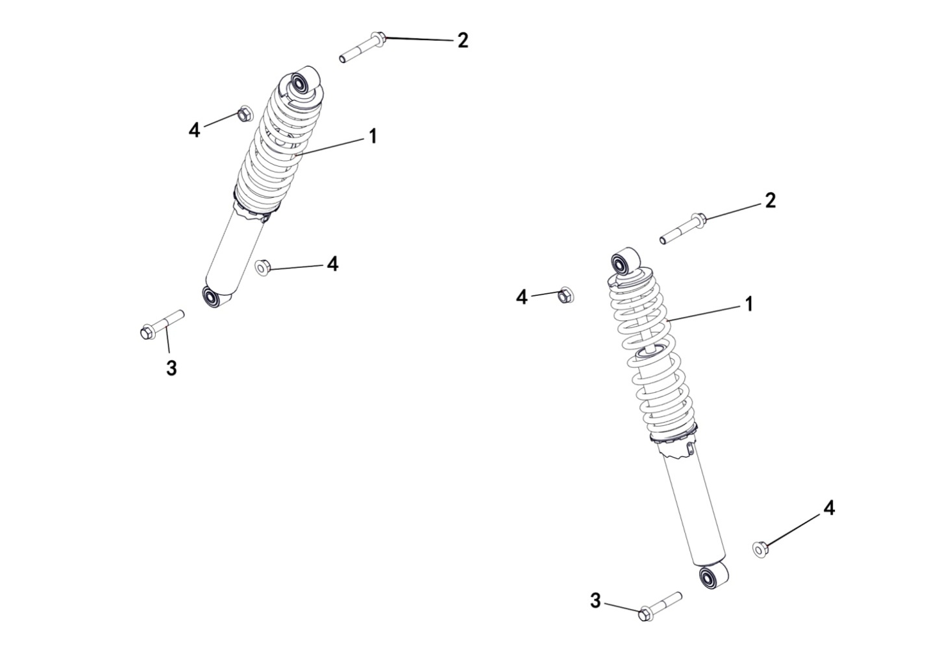

REF. No. | PART No. | DESCRIPTION | Q'TY | PIN | I/C | PLM | 名称 | PRICE
1 | 47786 | REAR SHOCK ABSORBER ASSY | 2 |  |  | 4CZ-22201-10 | 后减震器组件 | 48.06
2 | 11848 | BOLT M10X1.25X62.5 | 2 |  |  | B13D3106CA | 螺栓M10X1.25X62.5 | 0.11
3 | 11846 | BOLT M10X1.25X57 | 2 |  |  | B13D31057A | 螺栓M10X1.25X57 | 0.11
4 | 11287 | NUT M10X1.25 | 4 |  |  | B52F31000A | 螺母M10X1.25 | 0.1

7 SHOCK ABSORBER REAR
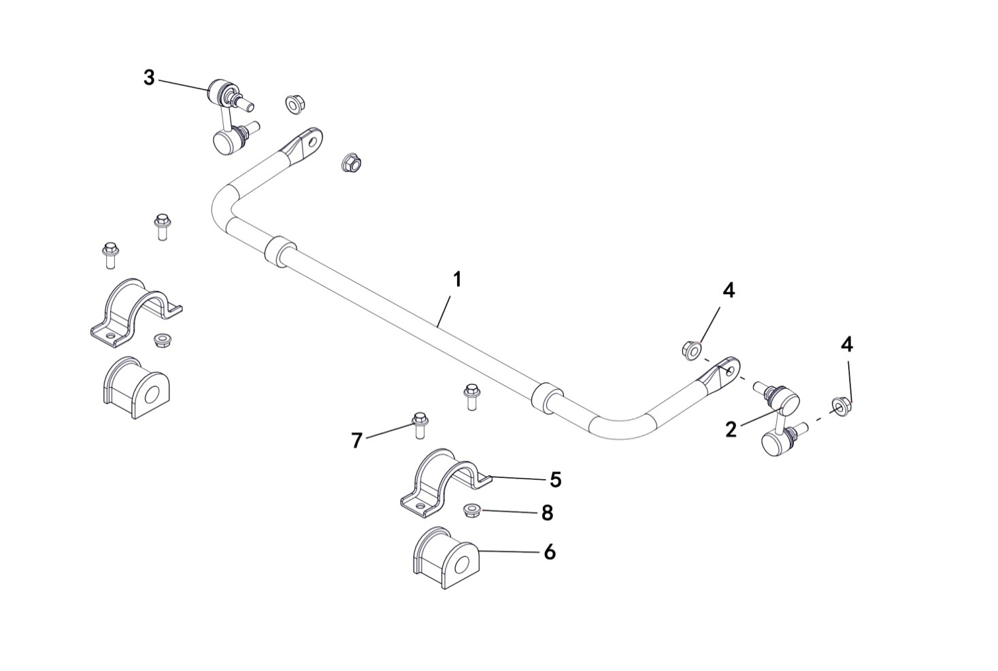

REF. No. | PART No. | DESCRIPTION | Q'TY | PIN | I/C | PLM | 名称 | PRICE
1 | 48079 | STABILIZER BAR | 1 |  |  | 4CZ-22151-00 | 后横向稳定杆 | 20.03
2 | 48081 | ASM-LINKAGE,STABILIZER BAR,LH | 1 |  |  | 4CZ-22153-00 | 稳定杆左球头连杆组件 | 5.23
3 | 48080 | ASM-LINKAGE,STABILIZER BAR,RH | 1 |  |  | 4CZ-22152-00 | 稳定杆右球头连杆组件 | 5.23
4 | 11287 | NUT M10X1.25 | 4 |  |  | B52F31000A | 螺母M10X1.25 | 0.1
5 | 27090 | SHIELD-BUSHING | 2 |  |  | 4CD-2386H-00 | 固定板 | 0.9
6 | 27091 | BUSHING STABILIZER | 2 |  |  | 4CD-2386G-00 | 缓冲套 | 1.97
7 | 10783 | BOLT M8X20 | 4 |  |  | B11A30820R | 螺栓M8X20 | 0.1
8 | 10882 | NUT M8 | 2 |  |  | B51F30800R | 螺母M8 | 0.11

V08
8 WHEEL FRONT
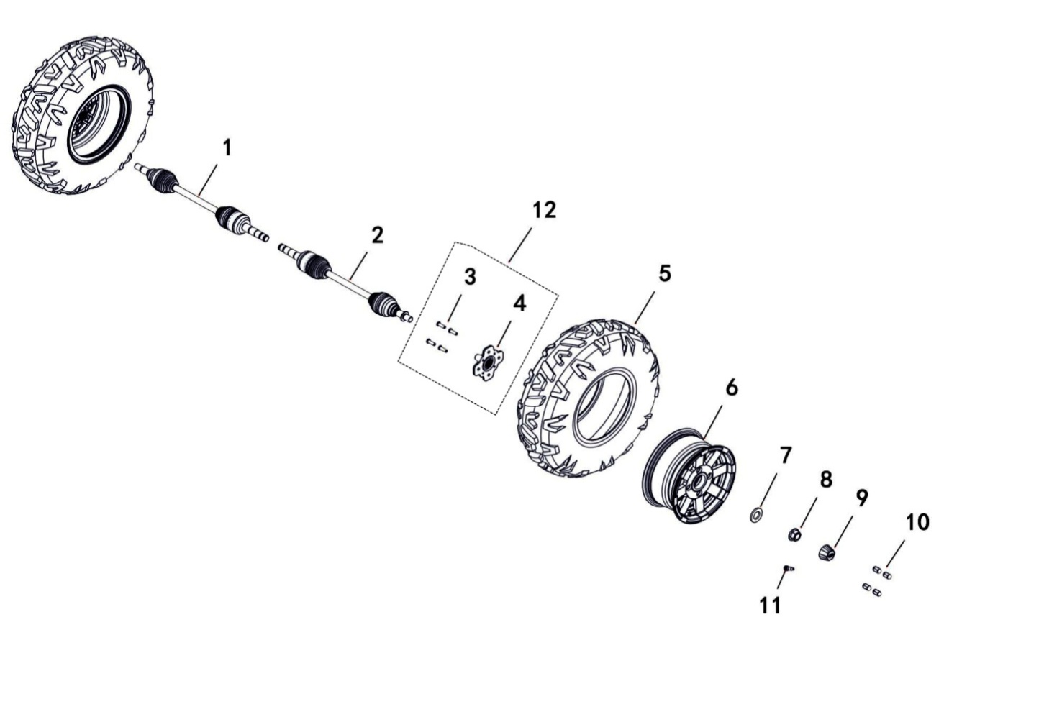

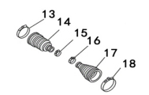

REF. No. | PART No. | DESCRIPTION | Q'TY | PIN | I/C | PLM | 名称 | PRICE
1 | 48355 | FRONT RIGHT DRIVE AXLE | 1 |  |  | 4CZ-25152-00 | 前右球笼总成 | 74.32
2 | 48356 | FRONT LEFT DRIVE AXLE | 1 |  |  | 4CZ-25151-00 | 前左球笼总成 | 74.32
3 | 48155 | BOLT M10X1.25 | 8 |  |  | 4CZ-25108-00 | 压装螺钉M10X1.25 | 0.31
4 | 48156 | HUB ASSY SHRT | 2 |  |  | 4CZ-25110-00 | 轮毂 | 17.36
5 | 46287 | FRONT TIRE | 2 |  |  | 4CM-25110-00 | 前轮胎 | 68
6 | 47664 | WHEEL SUB-ASSY | 2 |  |  | 4FJ-25101-00 | 前轮辋 | 58.13
6 | 47860 | WHEEL SUB-ASSY（BRIGHT EDGES） | 2 |  |  | 4FA-25101-10 | 前轮辋（亮边8根筋铝轮） | 56.13
...

V10
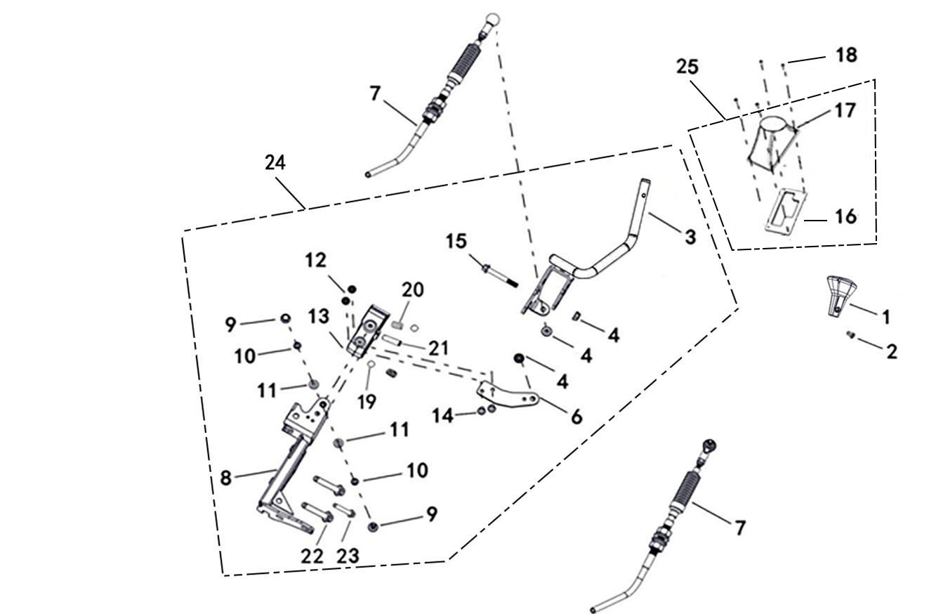
10 SHIFT
 |  |  |  |  |  |  |  |  | 20230103改图
 |  |  |  |  |  |  |  |  | 20240207改图

REF. No. | PART No. | DESCRIPTION | Q'TY | PIN | I/C | PLM | 名称 | PRICE
1 | 47670 | KNOB SHIFTER | 1 |  |  | 4FJ-18104-00 | 换挡杆手柄 | 3.96
2 | 73072 | SCREW M5X10 | 1 |  |  | 4CA-26111-00 | 装饰盖安装螺钉M5X10 | 0.06
3 | 47671 | SHIFTER LEVER WELDING ASSEMBLY | 1 |  |  | 4FJ-18350-00 | 换挡杆焊接组件 | 11.1
4 | 10882 | NUT M8 | 3 |  |  | B51F30800R | 螺母M8 | 0.11 | 20240207改数量
 |  |  |  |  |  |  |  |  | 20240207合并到序号4
6 | 47672 | SHIFT CABLE HOLDER | 1 |  |  | 4FJ-18361-00 | 换挡拉索固定支架 | 2.58
7 | 47673 | SHIFT PUSH CABLE ASSEMBLY | 2 |  |  | 4CM-18341-00 | 换挡推拉索组件 | 18.25
8 | 47674 | SHIFT BRACKET WELDING ASSEMBLY | 1 |  |  | 4FJ-18360-00 | 换挡支架焊接组件 | 16.87
...

V11
11 CAB FRAME
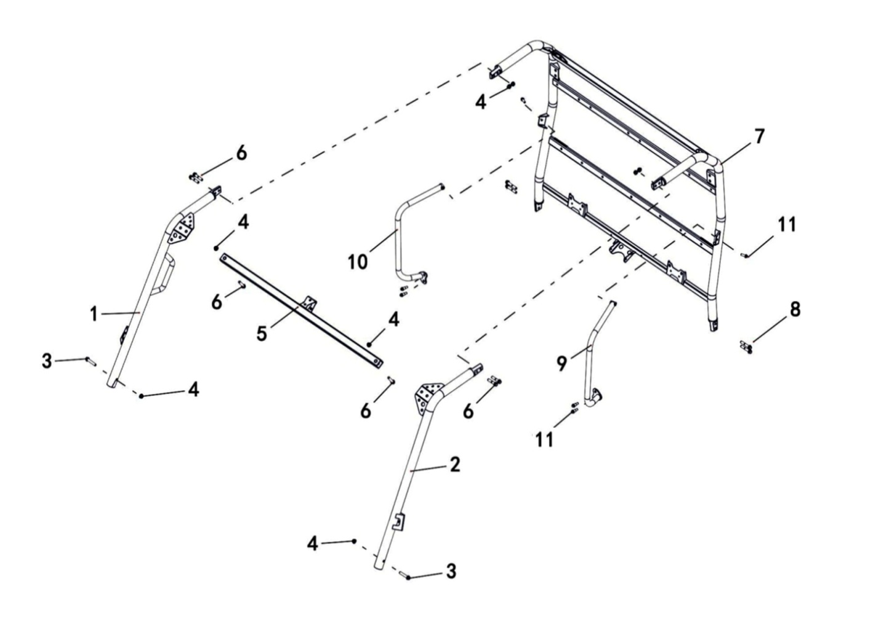

REF. No. | PART No. | DESCRIPTION | Q'TY | PIN | I/C | PLM | 名称 | PRICE
1 | 47679 | MEMBER,ROOF FRAME ,FRONT RH | 1 |  |  | 4FJ-22816-00 | ROPS前右焊接组件 | 22.81
2 | 47680 | MEMBER,ROOF FRAME ,FRONT LH | 1 |  |  | 4FJ-22817-00 | ROPS前左焊接组件 | 22.25
3 | 11846 | BOLT M10X1.25X57 | 2 |  |  | B13D31057A | 螺栓M10X1.25X57 | 0.11
4 | 11287 | NUT M10X1.25 | 8 |  |  | B52F31000A | 螺母M10X1.25 | 0.1
5 | 47681 | MEMBER,ROOF FRAME ,FRONT | 1 |  |  | 4FJ-22818-00 | ROPS前横梁焊接组件 | 12.5
6 | 11851 | BOLT M10X1.25X50 | 6 |  |  | B13D31050A | 螺栓M10X1.25X50 | 0.11
7 | 47682 | MEMBER,ROOF FRAME ,REAR | 1 |  |  | 4FJ-22801-00 | ROPS后部焊接组件 | 95.23
8 | 11240 | BOLT M10X1.25X35 | 4 |  |  | B13A31035A | 螺栓M10X1.25X35 | 0.24
...

V12
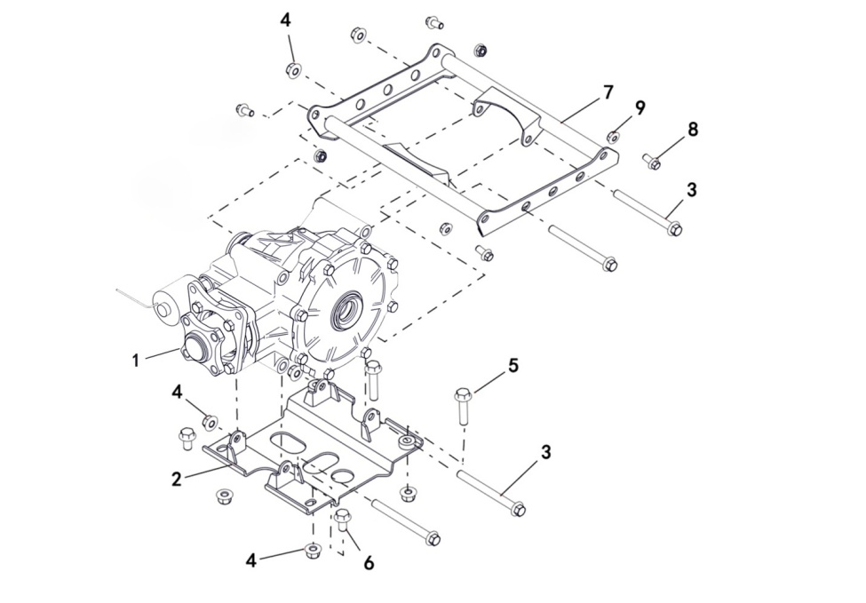
12 REAR AXLE INSTALLATION
 |  |  |  |  |  |  |  |  | 20200728改
 |  |  |  |  |  |  |  |  | 20240906改图

REF. No. | PART No. | DESCRIPTION | Q'TY | PIN | I/C | PLM | 名称 | PRICE
1 | 47685 | REAR AXLE | 1 |  |  | 4FJ-23800-00 | 后桥总成 | 222.5
2 | 47686 | BRACKET，LWR，REAR AXLE | 1 |  |  | 4FJ-21201-00 | 后桥安装板焊接组件 | 16.9
3 | 11272 | BOLT M10X1.25X110 | 4 |  |  | B12D310U0A | 螺栓M10X1.25X110 | 1.26 | 20230131改
4 | 11287 | NUT M10X1.25 | 10 |  |  | B52F31000A | 螺母M10X1.25 | 0.1 | 20230131改
5 | 11851 | BOLT M10X1.25X50 | 2 |  |  | B13D31050A | 螺栓M10X1.25X50 | 0.11 | 20230131改
6 | 11036 | BOLT M10X1.25X20 | 2 |  |  | B12D31020A | 螺栓M10X1.25X20 | 0.11 | 20230131改
7 | 47687 | BRACKET，UPPER，REAR AXLE | 1 |  |  | 4FJ-21403-00 | 后桥上支撑板焊接组件 | 29.22
8 | 10783 | BOLT M8X20 | 4 |  |  | B11A30820R | 螺栓M8X20 | 0.1 | 20230131改
9 | 10882 | NUT M8 | 4 |  |  | B51F30800R | 螺母M8 | 0.11 | 20230131改
...

V16
16 FRONT AND REAR KNUCKLE ASSY
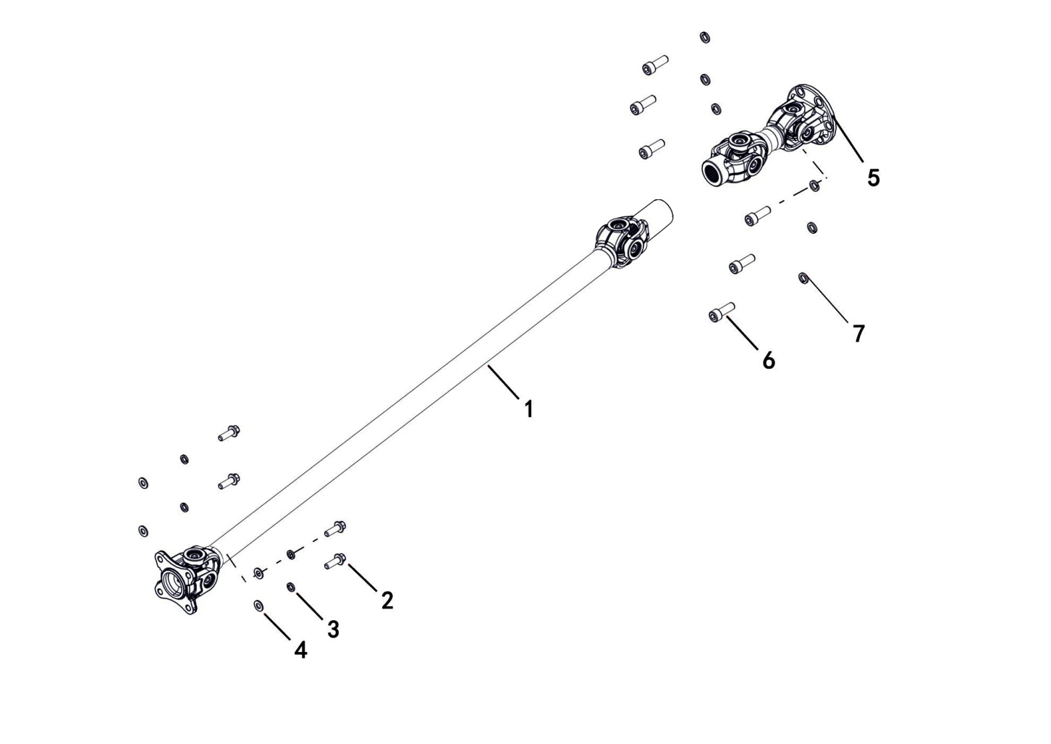

REF. No. | PART No. | DESCRIPTION | Q'TY | PIN | I/C | PLM | 名称 | PRICE
1 | 47688 | FRONT PROP SHAFT | 1 |  |  | 4FJ-4611A-00 | 前万向节总成 | 65.86
2 | 11315 | BOLT M8X1.0X25 | 4 |  |  | B12C30825C | 螺栓M8X1.0X25 | 0.12
3 | 10106 | WASHER SPRING 8 | 4 |  |  | B653308000 | 弹垫8 | 0.06
4 | 11788 | WASHER 8 | 4 |  |  | B637308000 | 垫圈8 | 0.1
5 | 47689 | REAR PROP SHAFT | 1 |  |  | 4FJ-4611B-00 | 后万向节总成 | 65.86
6 | 11850 | BOLT M10X1.25X32 | 6 |  |  | B22D31032A | 螺钉M10X1.25X32 | 0.11
7 | 11021 | WASHER SPRING 10 | 6 |  |  | B653310000 | 弹垫10 | 0.1

V18
18 ELECTRICAL SYSTEM
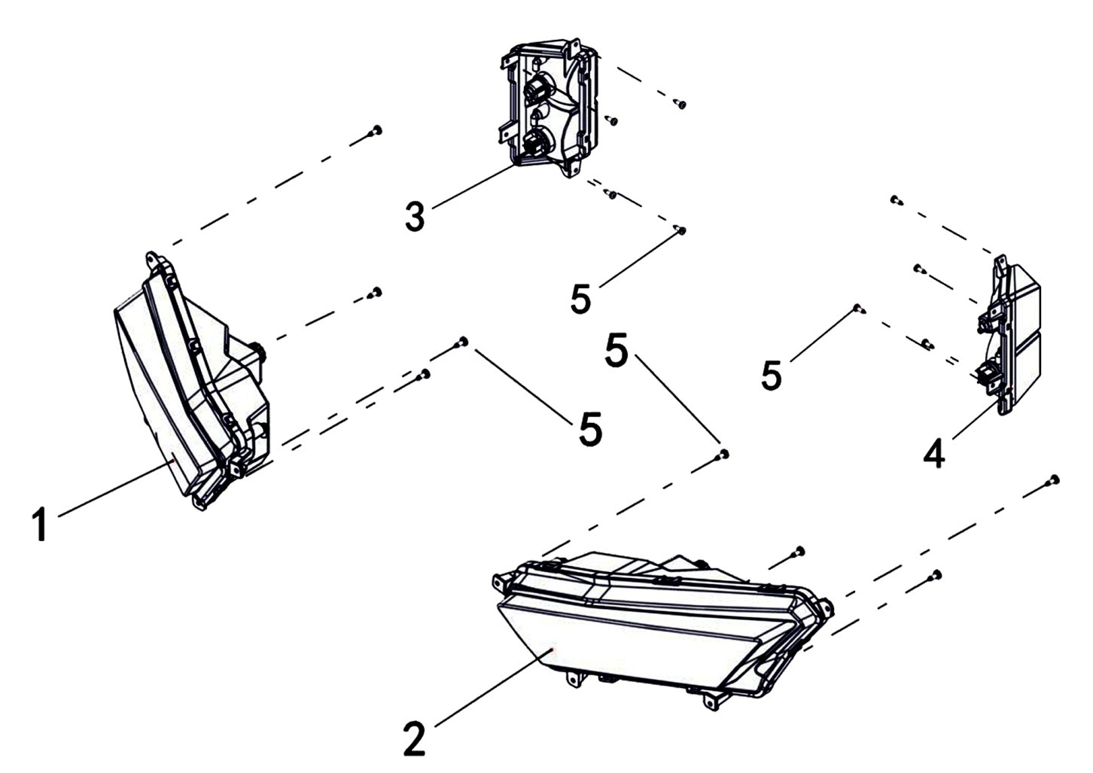

REF. No. | PART No. | DESCRIPTION | Q'TY | PIN | I/C | PLM | 名称 | PRICE
1 | 47690 | HEADLIGHT，R | 1 |  |  | 4FJ-84320-00 | 右前大灯 | 36
2 | 47691 | HEADLIGHT，L | 1 |  |  | 4FJ-84310-00 | 左前大灯 | 36
3 | 47692 | TAILLIGHT，R | 1 |  |  | 4FJ-84720-00 | 右后尾灯 | 7.74
4 | 47693 | TAILLIGHT，L | 1 |  |  | 4FJ-84710-00 | 左后尾灯 | 7.74
5 | 48316 | TAPPING SCREW M5 X16 | 16 |  |  | 97707-05016 | 自攻螺钉M5X16 | 0.16

18 ELECTRICAL SYSTEM
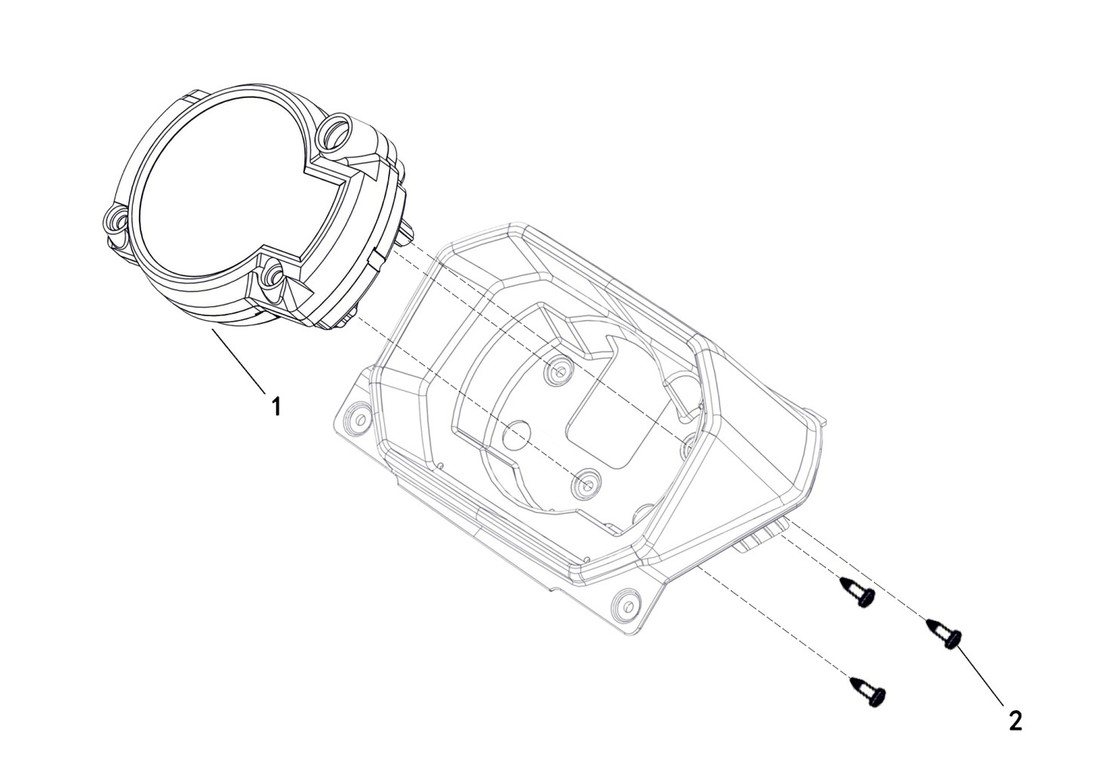

REF. No. | PART No. | DESCRIPTION | Q'TY | PIN | I/C | PLM | 名称 | PRICE
1 | 47694 | BRACKET， METER | 1 |  |  | 4FJ-83500-00 | 液晶仪表（N档指示灯） | 52.5
2 | 48316 | TAPPING SCREW M5 X16 | 3 |  |  | 97707-05016 | 自攻螺钉M5X16 | 0.16

18 ELECTRICAL SYSTEM

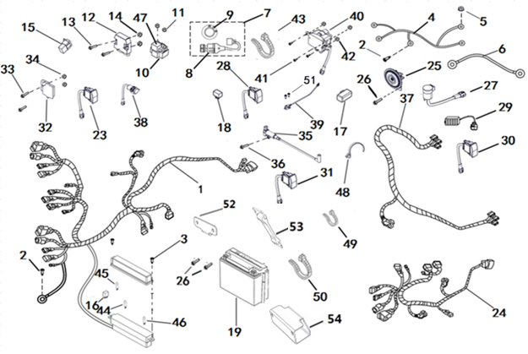

REF. No. | PART No. | DESCRIPTION | Q'TY | PIN | I/C | PLM | 名称 | PRICE
1 | 47695 | WIRING HARNESS | 1 |  |  | 4FJ-82590-00 | 主电缆 | 88.7
2 | 11495 | BOLT M6X16 | 2 |  |  | B11A30616R | 螺栓M6X16 | 0.11
3 | 48316 | TAPPING SCREW M5 X16 | 2 |  |  | 97707-05016 | 自攻螺钉M5X16 | 0.16
4 | 47696 | CABLE OF STARTING 1 | 1 |  |  | 4FJ-82591-00 | 启动电缆1 | 12.5
5 | 10913 | NUT M6 | 1 |  |  | B53F20600R | 螺母M6 | 0.12 | 20230131改
6 | 47697 | CABLE OF STARTING 2 | 1 |  |  | 4FJ-82592-00 | 启动电缆2 | 12.5
7 | 48397 | LOCK ASSY | 1 |  |  | 4CZ-82511-00 | 电门锁总成 | 9.57
8 | 48295 | LOCK | 1 |  |  | 4CZ-82504-00 | 电门锁 | 9.57
9 | 48551 | LOCK DECAL | 1 |  |  | 4CZ-825T1-00 | 电门锁贴花 | 0.67
...

V19
19 BRAKING SYSTEM（ZJ）
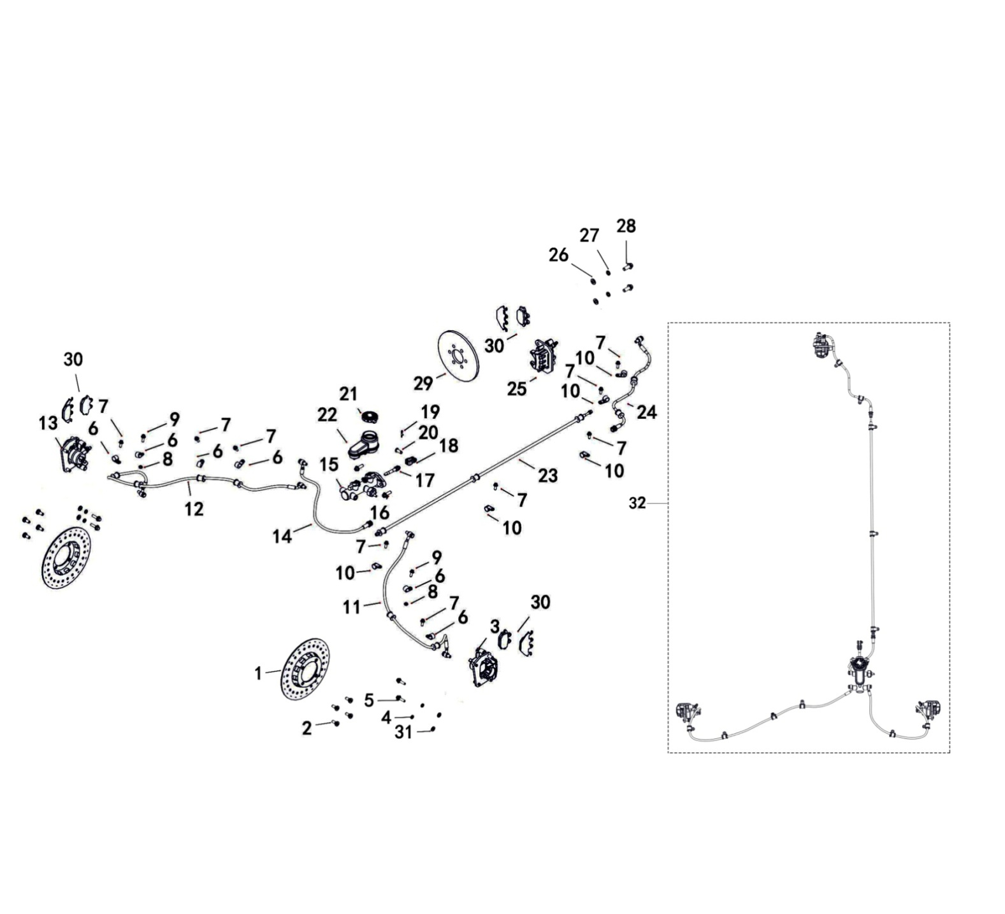

REF. No. | PART No. | DESCRIPTION | Q'TY | PIN | I/C | PLM | 名称 | PRICE
1 | 48181 | BRAKE ROTOR, DRIVER（ZJ） | 2 |  |  | 4CZ-25810-00 | 碟刹盘（振健） | 11.13 | 20240719加备注
2 | 48000 | BOLT,BRAKE ROTOR | 8 |  |  | 3CB-2583U-10 | 碟刹盘安装螺栓（白色） | 0.26
3 | 48173 | BRAKE CALIPER，LEFT,FRONT（ZJ） | 1 |  |  | 4CZ-25802-00 | 前左制动卡钳组件（振健） | 22.25 | 20240719加备注
4 | 10106 | SPRING 8 | 4 |  |  | B653308000 | 弹垫8 | 0.06
5 | 11466 | BOLT M8X25（10.9） | 4 |  |  | B14D30825R | 螺栓M8X25 | 0.1 | 20230131改
6 | 48182 | CLAMP 1（ZJ） | 6 |  |  | 4CZ-25811-00 | 碟刹油管固定卡1（振健） | 0.45 | 20240719加备注
7 | 11495 | BOLT M6X16 | 9 |  |  | B11A30616R | 螺栓M6X16 | 0.11
8 | 11233 | NUT M6 | 2 |  |  | B51F30600R | 螺母6 | 0.1
...

V20
20 AUXILIARY BRAKE
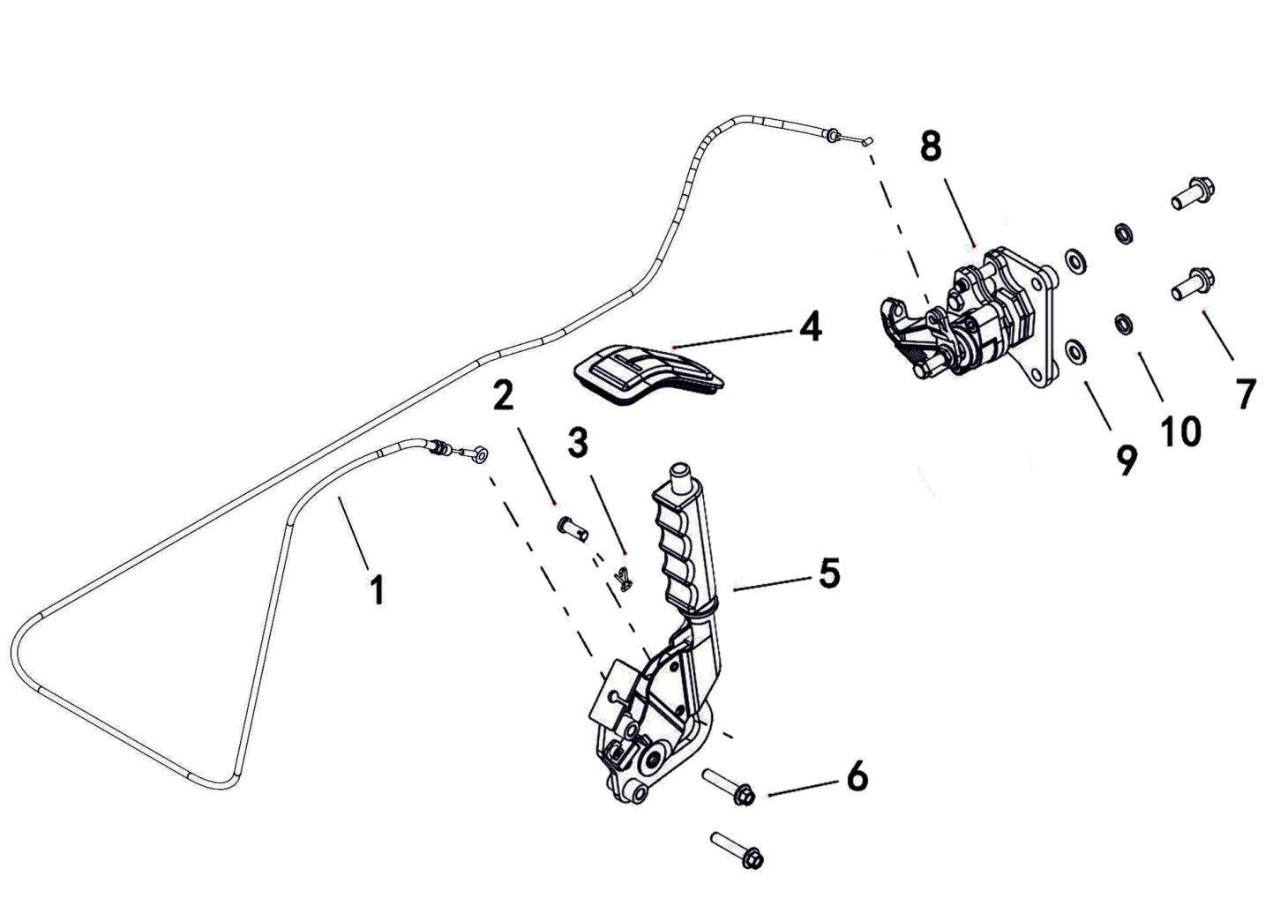

REF. No. | PART No. | DESCRIPTION | Q'TY | PIN | I/C | PLM | 名称 | PRICE
1 | 55402 | PARK BRAKE CABLE | 1 |  |  | 4CZ-26341-00 | 驻车拉索组件 | 6.77
2 | 48171 | PIN AXLE | 1 |  |  | 4CZ-25792-00 | 驻车拉索穿装销轴 | 0.22
3 | 48172 | PIN ，R | 1 |  |  | 4CZ-25793-00 | 驻车手柄R型开口销 | 0.1
4 | 48170 | RUBBER,PARK BRAKE | 1 |  |  | 4CZ-25791-00 | 驻车装饰橡胶皮 | 4.45
5 | 48169 | PARK BRAKE LEVER | 1 |  |  | 4CZ-25790-00 | 驻车手柄组件（杠杆比5.5） | 26.7
6 | 11045 | BOLT M8X40 | 2 |  |  | B11A30840R | 法兰面螺栓M8X40 | 0.11
7 | 11802 | BOLT M10X1.25X25 | 2 |  |  | B12D31025A | 螺栓M10X1.25X25 | 0.16 | 20230131改
8 | 47708 | BRAKE (ZJ) | 1 |  |  | 4FJ-262A2-00 | 驻车泵体（振健） | 19.83 | 20240511加备注
...

V21
21 PEDAL
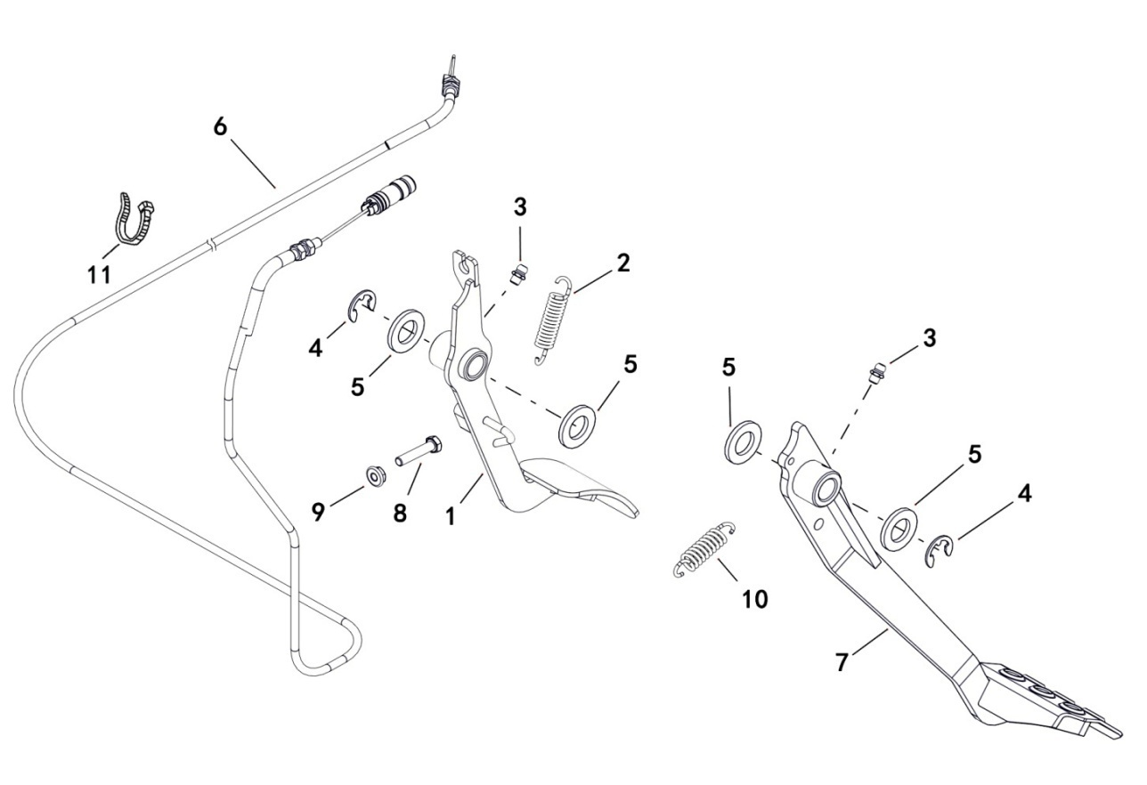

REF. No. | PART No. | DESCRIPTION | Q'TY | PIN | I/C | PLM | 名称 | PRICE
1 | 47709 | ACCELERATE PEDAL ASSY | 1 |  |  | 4FJ-27801-00 | 油门踏杆焊接组件 | 10.08
2 | 73204 | PEDAL SPRING，ACCELERATE | 1 |  |  | 4CF-27210-00 | 油门踏杆回位簧 | 0.22
3 | 27074 | GREASE FITTING M6 | 2 |  |  | B9A0106001 | 油杯M6 | 0.16
4 | 10811 | LOCK WASHER 12 FOR SHAFTS | 2 |  |  | DIN6799 | 弹性卡簧12 | 0.07
5 | 11247 | WASHER 16 | 4 |  |  | B637316000 | 垫圈16 | 0.06
6 | 47710 | THROTTLE CABLE | 1 |  |  | 4FJ-26311-00 | 油门钢索组件 | 6.38
7 | 47711 | BRAKE PEDAL ASSY | 1 |  |  | 4FJ-27200-00 | 刹车踏杆焊接组件 | 10.26
8 | 11496 | BOLT M6X30 | 1 |  |  | B11A30630R | 螺栓M6X30 | 0.06
...

V22
22 FRONT BUMPER
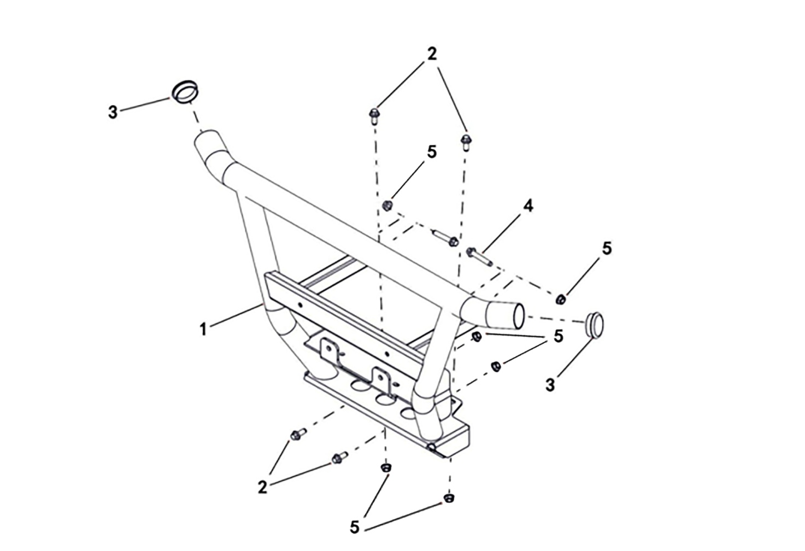

REF. No. | PART No. | DESCRIPTION | Q'TY | PIN | I/C | PLM | 名称 | PRICE
1 | 47713 | FRONT BUMPER | 1 |  |  | 4FJ-28410-00 | 前保险杠焊接组件 | 32.61
2 | 10783 | BOLT M8X20 | 4 |  |  | B11A30820R | 螺栓M8X20 | 0.1
3 | 26763 | PLUG | 2 |  |  | 4CC-28412-00 | 保险杠堵头 | 0.26
4 | 11101 | BOLT M8X45 | 2 |  |  | B11A30845R | 螺栓M8X45 | 0.11
5 | 10882 | NUT M8 | 6 |  |  | B51F30800R | 螺母M8 | 0.11

V24
24 ENGINE & TRANSMISSION
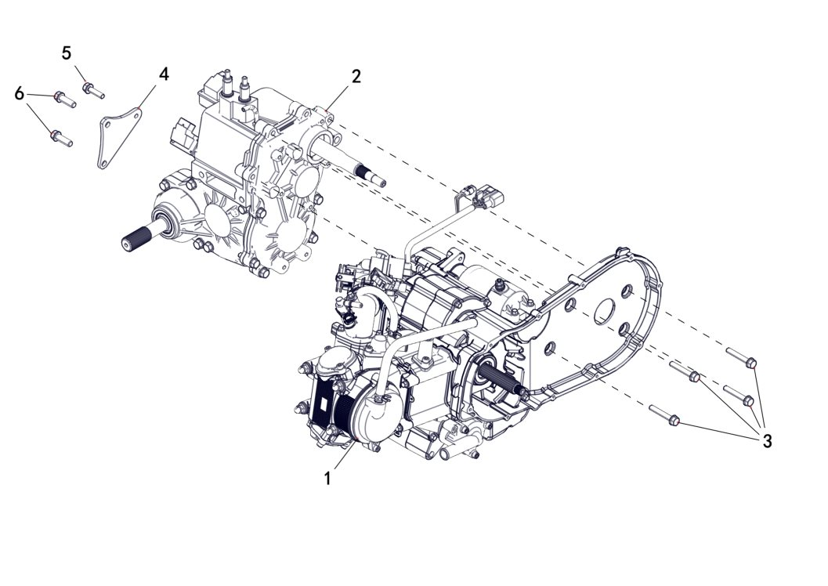

REF. No. | PART No. | DESCRIPTION | Q'TY | PIN | I/C | PLM | 名称 | PRICE
1 | 47515 | ENGINE(LH180MQ-3B) | 1 |  |  | 1DC-10000-00 | LH180MQ-3B汽油机 | 1148.13
2 | 47516 | TRANSMISSION ASSY | 1 |  |  | 4FJ-23500-00 | 变速箱总成 | 454.74
3 | 11838 | BOLT M8X55 | 4 |  |  | B13A30855R | 螺栓M8X55 | 0.11
4 | 47517 | CONNECTING PLATE , ENGINE | 1 |  |  | 4FJ-23599-00 | 发动机连接板 | 5.07
5 | 11236 | BOLT M8X16 | 1 |  |  | B11A40816R | 螺栓M8X16 | 0.11
6 | 11802 | BOLT M10X1.25X25 | 2 |  |  | B12D31025A | 螺栓M10X1.25X25 | 0.16

V25
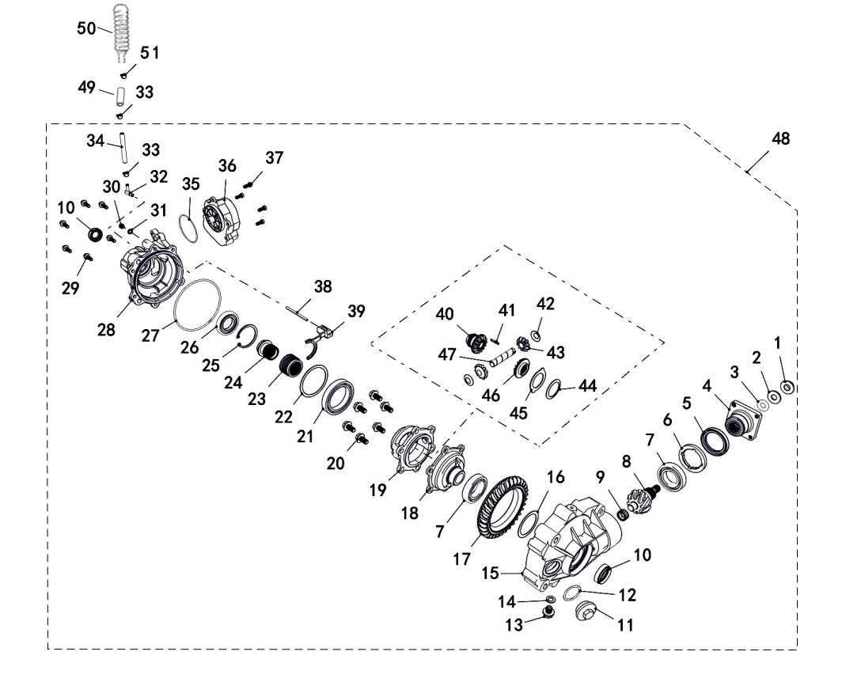
25 FRONT AXLE ASSY
 |  |  |  |  |  |  |  |  | 20240906改图

REF. No. | PART No. | DESCRIPTION | Q'TY | PIN | I/C | PLM | 名称 | PRICE
1 | 26318 | NUT, FRONT OUTPUT SHAFT | 1 |  |  | 4CR-46149-00 | 前桥输入轴螺母 | 0.5
2 | 26324 | WASHER, FRONT OUTPUT SHAFT NUT | 1 |  |  | 4CR-46155-00 | 前桥螺母垫片 | 0.5
3 | 35428 | O-RING | 1 |  |  | 1BE-46169-00 | O形密封圈 | 0.35
4 | 26330 | COUPLER, FRONT AXLE | 1 |  |  | 4CR-46162-00 | 前桥输入连接盘 | 13.17
5 | 35423 | OIL SEAL 48X65X9 | 1 |  |  | 1BE-46166-00 | 油封48X65X9 | 1.1
6 | 26317 | BEARING RETAINER | 1 |  |  | 4CR-46148-00 | 限位螺圈 | 3.95
7 | 35424 | BEARING 6007 | 2 |  |  | BCC0100069 | 滚动轴承6007 | 3.75
8 | 47715 | BEVEL GEAR -DRIVING | 1 |  |  | 4FJ-46160-00 | 前桥主动锥齿轮(10齿右) | 30.71
...

V26
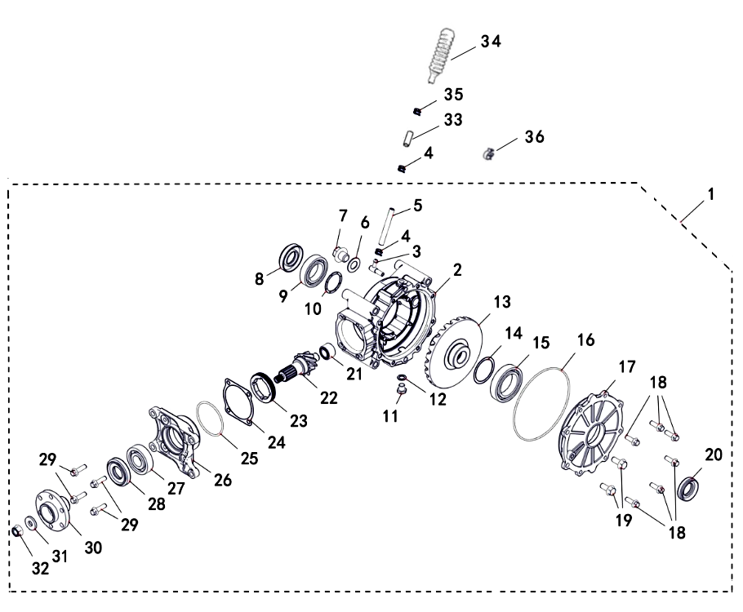
26 REAR AXLE ASSY
 |  |  |  |  |  |  |  |  | 20240906改图

*
REF. No. | PART No. | DESCRIPTION | Q'TY | PIN | I/C | PLM | 名称 | PRICE
1 | 47685 | REAR AXLE ASSEMBLY | 1 |  |  | 4FJ-23800-00 | 后桥总成(10:31) | 222.5
2 | 47719 | REAR GEAR CASE | 1 |  |  | 4FJ-23802-00 | 后桥箱体 | 41.16
3 | 47717 | VENT NOZZLE | 1 |  |  | 1CA-23820-00 | 通气嘴 | 0.15
4 | 25107 | CLIP φ10 | 2 |  |  | 4AL-23843-00 | 卡箍φ10 | 0.16 | 20240906改数量，加名称备注
5 | 21111 | VENT PIPE(600mm) | 1 |  |  | 4AL-23842-00 | 通气管(600mm) | 0.16 | 20240906改英文名称
6 | 83180 | WASHER 18 | 1 |  |  | 4TA-23556-00 | 铝垫18 | 0.11
7 | 83179 | BOLT M18X1.5 | 1 |  |  | 4TA-23555-00 | 加油螺塞M18X1.5 | 0.31
8 | 26303 | OIL SEAL 30X60X15 | 1 |  |  | 4CR-23805-00 | 油封30X60X15 | 1.65
 |  | BEARING 6008 | 1 |  |  | BCC0100104 | 轴承6008 | 3.95
 |  | ADJUST SHIM 48X40.3 | as needed |  |  | 4CR-23807-00 | 调节垫片48X40.3 | 0.5
 |  | HEXAGON HEAD BOLT M12X1.25X12 | 1 |  |  | B980112012 | 外六角螺塞M12X1.25X12 | 0.16 | 20240906改英文名称
 |  | WASHER | 1 |  |  | 4AL-46126-00 | 铝垫 | 0.63
...

V27
27 GEARBOX INSTALLATION
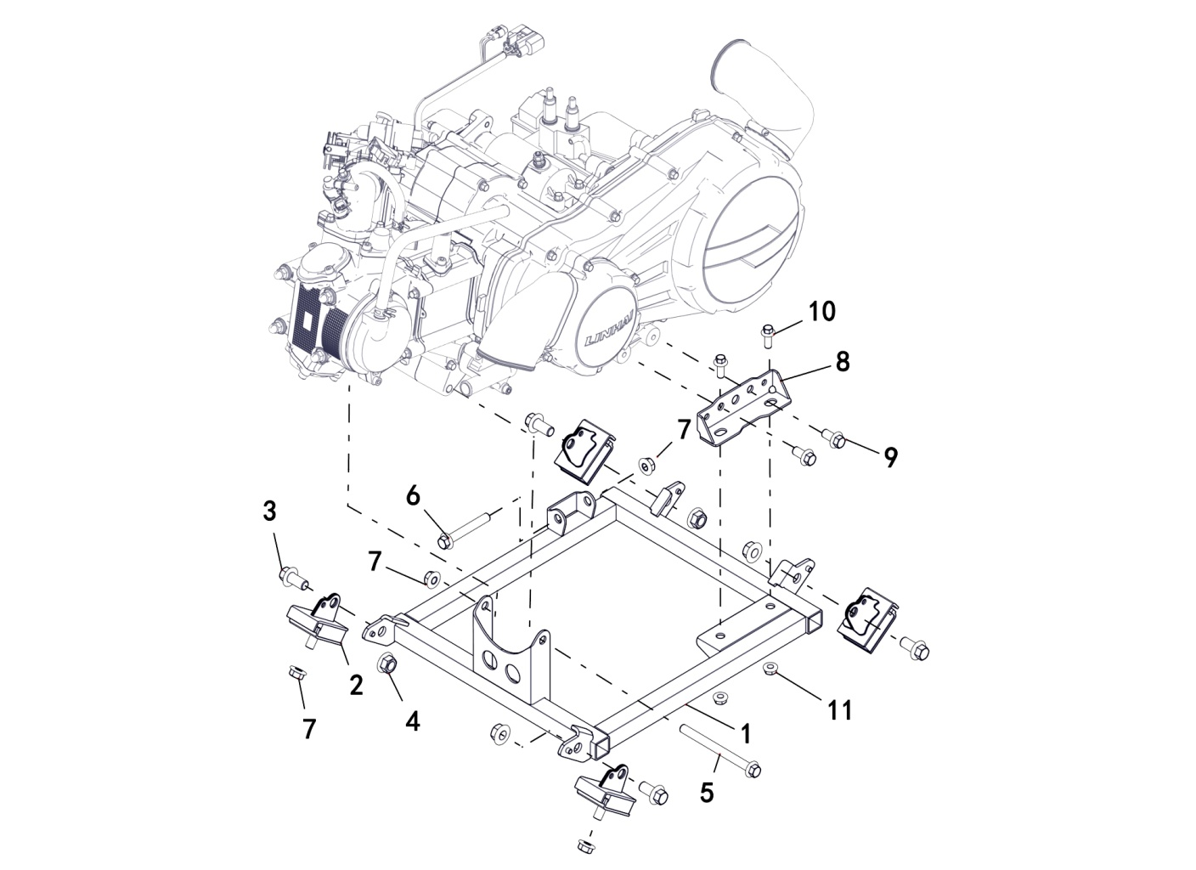

*
REF. No. | PART No. | DESCRIPTION | Q'TY | PIN | I/C | PLM | 名称 | PRICE
1 | 47723 | ENGINE MOUNT BRACKET | 1 |  |  | 4FJ-21301-00 | 副车架焊接组件 | 34
2 | 35503 | DAMPER, RUBBER | 4 |  |  | 4AV-21231-01 | 发动机下缓冲套 | 3.45
3 | 11727 | BOLT M12X1.25X30 | 4 |  |  | B12D31230A | 螺栓M12X1.25X30 | 0.18 | 20230131改
4 | 11480 | NUT M12 | 4 |  |  | B52F31200A | 螺母M12X1.25 | 0.16
5 | 11790 | BOLT M10X1.25X115 | 1 |  |  | B12D310U5A | 螺栓M10X1.25X115 | 0.69 | 20230131改
6 | 11647 | BOLT M10X1.25X70 | 1 |  |  | B12D31070A | 螺栓M10X1.25X70 | 0.16
7 | 11287 | NUT M10X1.25 | 6 |  |  | B52F31000A | 螺母M10X1.25 | 0.1
8 | 47727 | BRACKET，TRANSMISSION | 1 |  |  | 4FJ-21240-00 | 变速箱下安装板 | 4.9
 |  | BOLT M10X20 | 2 |  |  | B11D31020R | 螺栓M10X20 | 0.11 | 20230131改
 |  | BOLT M8X20 | 2 |  |  | B11A30820R | 螺栓M8X20 | 0.1
 |  | NUT M8 | 2 |  |  | B51F30800R | 螺母M8 | 0.11

V28
28 BOX ASSY
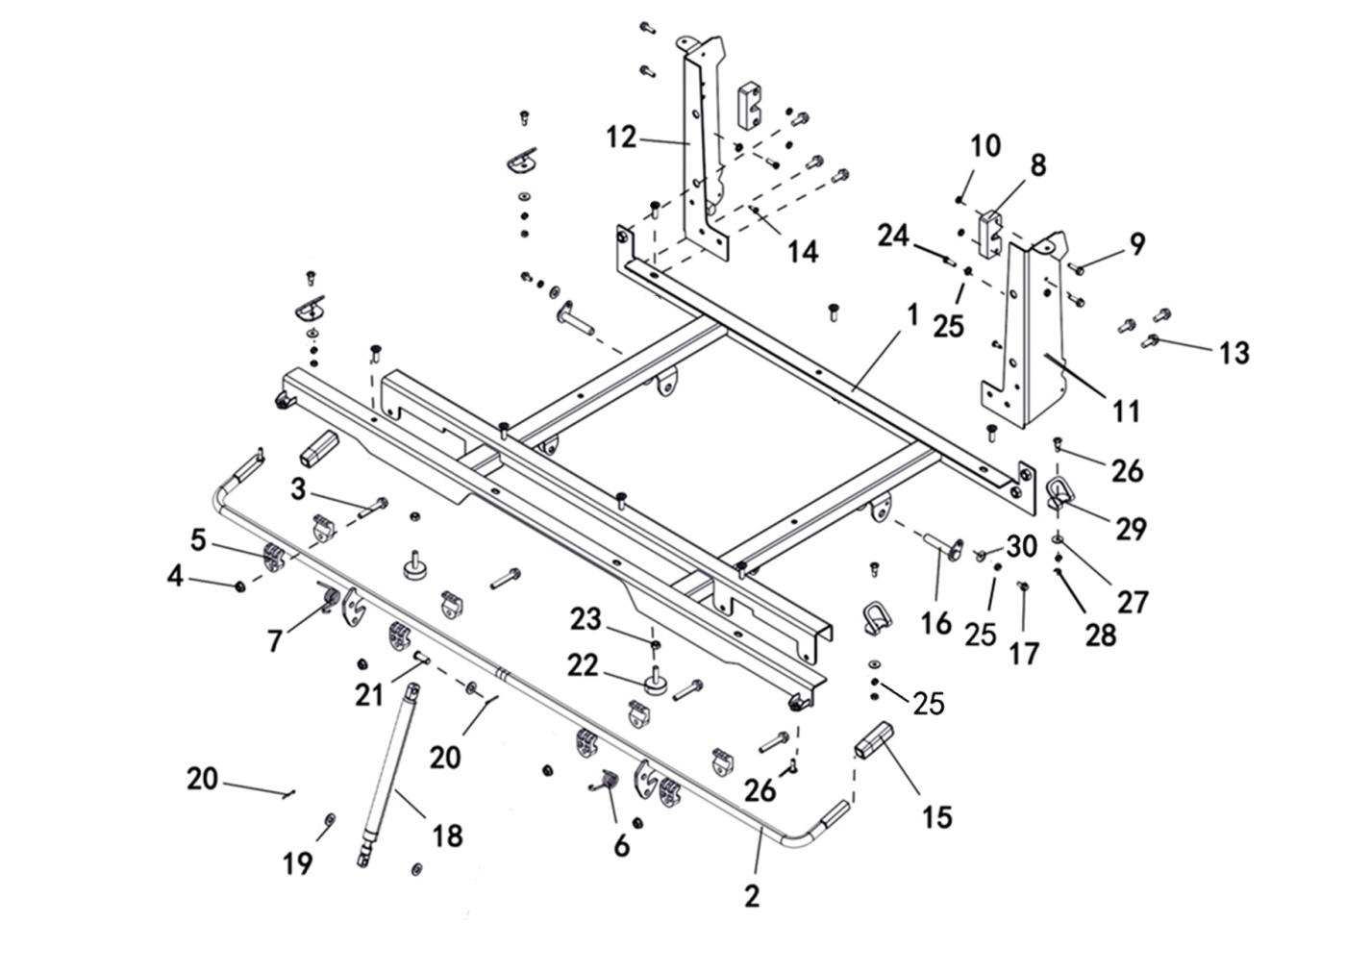

*
REF. No. | PART No. | DESCRIPTION | Q'TY | PIN | I/C | PLM | 名称 | PRICE
1 | 47729 | BOX FLOOR COVER | 1 |  |  | 4FJ-24801-00 | 货箱底板焊接组件 | 92
2 | 47730 | CARGO HANDLE ASS'Y | 1 |  |  | 4FJ-24802-00 | 货箱扳手焊接组件 | 8.8
3 | 11101 | BOLT M8X45 | 4 |  |  | B11A30845R | 螺栓M8X45 | 0.11
4 | 10882 | NUT M8 | 4 |  |  | B51F30800R | 螺母M8 | 0.11 | 20230131改
5 | 48134 | RUBBER SHEATH | 8 |  |  | 4CZ-24803-00 | 货箱扳手限位块 | 2.23
6 | 48135 | PEDAL SPRING ,L | 1 |  |  | 4CZ-24804-00 | 货箱扳手限位扭簧左 | 0.89
7 | 48136 | PEDAL SPRING ,R | 1 |  |  | 4CZ-24805-00 | 货箱扳手限位扭簧右 | 0.89
 |  | LOCK SEAT,REAR TRUNK | 2 |  |  | 4CZ-24808-00 | 货箱后盖板锁扣 | 1.34
 |  | BOLT M6X20 | 4 |  |  | B11A30620R | 螺栓M6X20 | 0.11
 |  | NUT M6 | 4 |  |  | B57F30600R | 螺母M6 | 0.06 | 20230131改
 |  | REAR SIDE PROTECTING PLATE,LH | 1 |  |  | 4FJ-24811-00 | 货箱侧板支撑板焊接组件（左） | 14.68
 |  | REAR SIDE PROTECTING PLATE,RH | 1 |  |  | 4FJ-24812-00 | 货箱侧板支撑板焊接组件（右） | 14.68
...

V29
29 REFLECTION
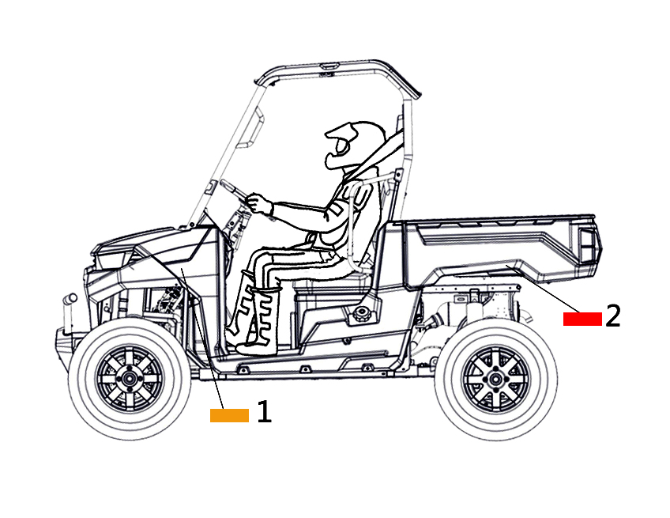

*
REF. No. | PART No. | DESCRIPTION | Q'TY | PIN | I/C | PLM | 名称 | PRICE
1 | 71959 | FRONT REFLECTOR YELLOW （FOR US） | 2 |  |  | 4CC-85101-00 | 反射器贴条（黄色） | 0.88
2 | 71960 | REAR REFLECTOR RED（FOR US） | 2 |  |  | 4CC-85102-00 | 反射器贴条（红色） | 0.88

V30
30 SEAT BELT
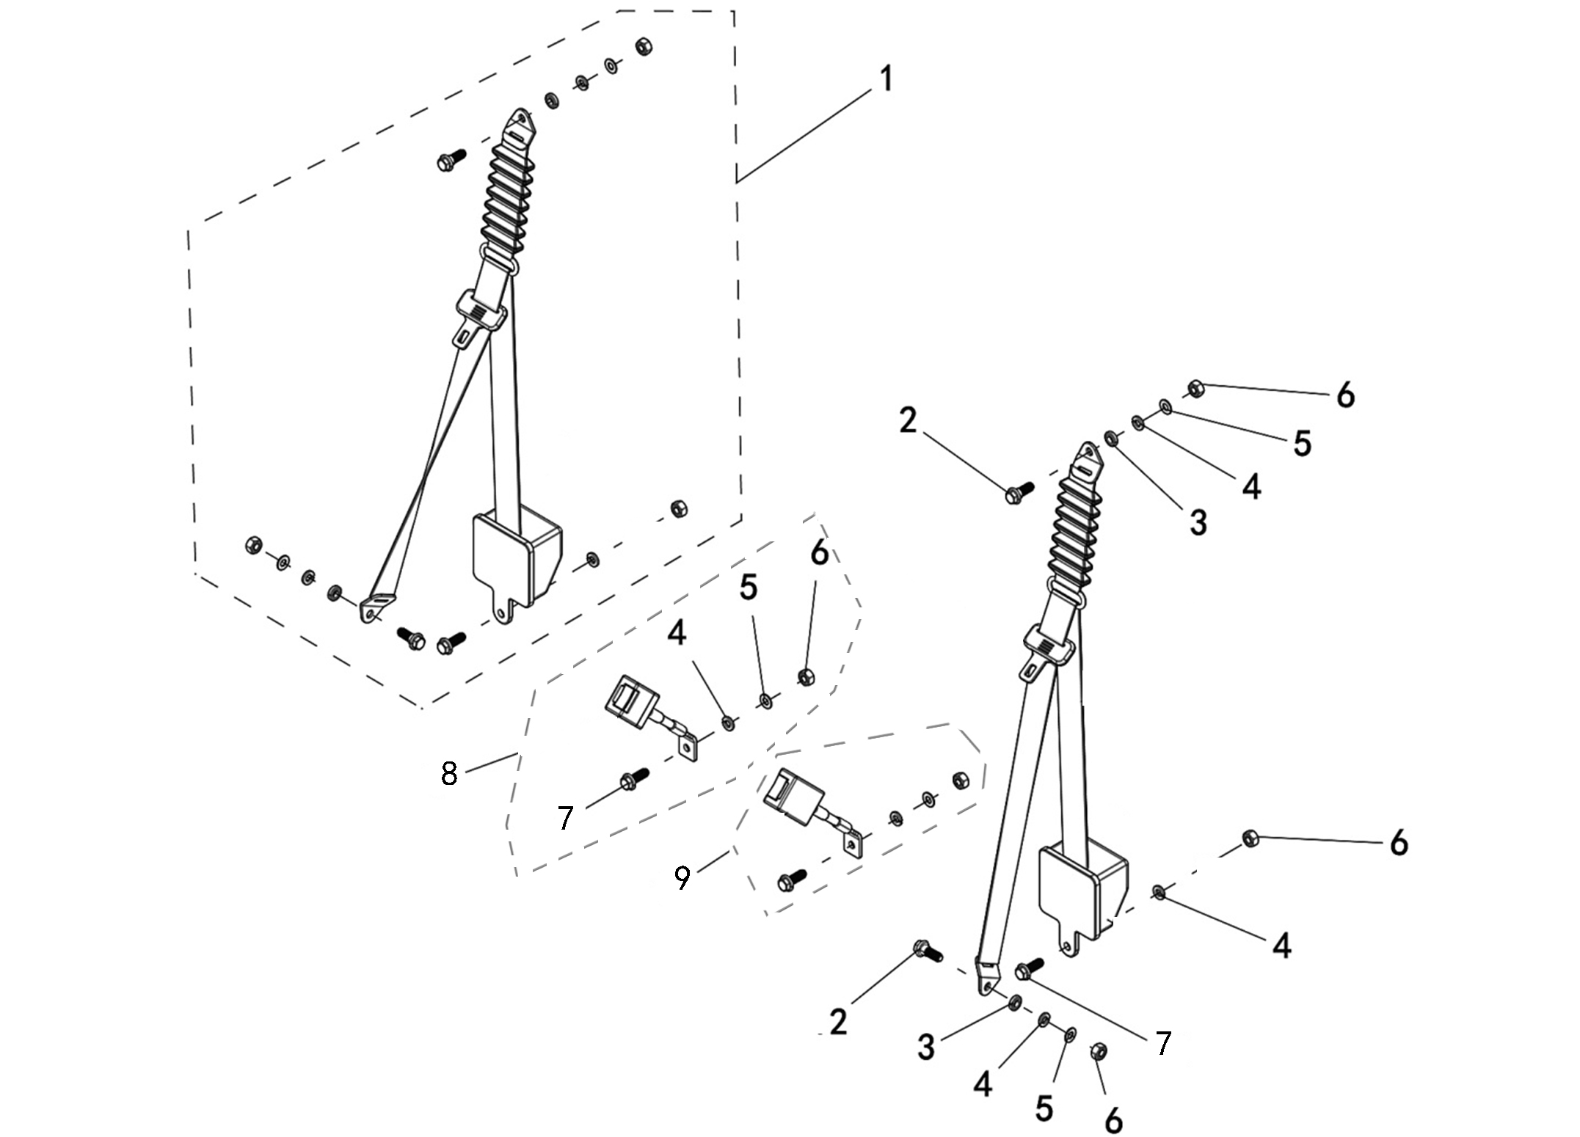

*
REF. No. | PART No. | DESCRIPTION | Q'TY | PIN | I/C | PLM | 名称 | PRICE
1 | 56564 | SEAT BELT ASSY | 2 |  |  | 4CZ-24742-00 | 卷收器总成（美标带皮） | 24.48
2 | 48381 | BOLT 1 | 4 |  |  | 4CZ-24724-00 | 7/16X38-14-7法兰台阶螺栓 | 0.67
3 | 48382 | WASHER 1 | 4 |  |  | 4CZ-24725-00 | L5厚垫圈 | 0.22
4 | 10805 | SPRING WASHER 12 | 8 |  |  | B683312000 | 弹垫12 | 0.08 | 20230131改
5 | 48384 | WASHER 2 | 6 |  |  | 4CZ-24727-00 | 螺纹挡圈 | 0.27
6 | 48385 | NUT | 8 |  |  | 4CZ-24728-00 | 7/16螺母 | 0.27
7 | 48386 | BOLT 2 | 4 |  |  | 4CZ-24734-00 | 7/16X26-14法兰螺栓 | 0.6
8 | 48130 | BELT RECEIVER ASSY，R | 1 |  |  | 4CZ-24731-00 | 钢丝绳带扣总成（右） | 6.68
 |  | BELT RECEIVER ASSY, L | 1 |  |  | 4CZ-24741-00 | 钢丝绳带扣总成（左） | 6.68

V31
31 BODY, SIDE NETS
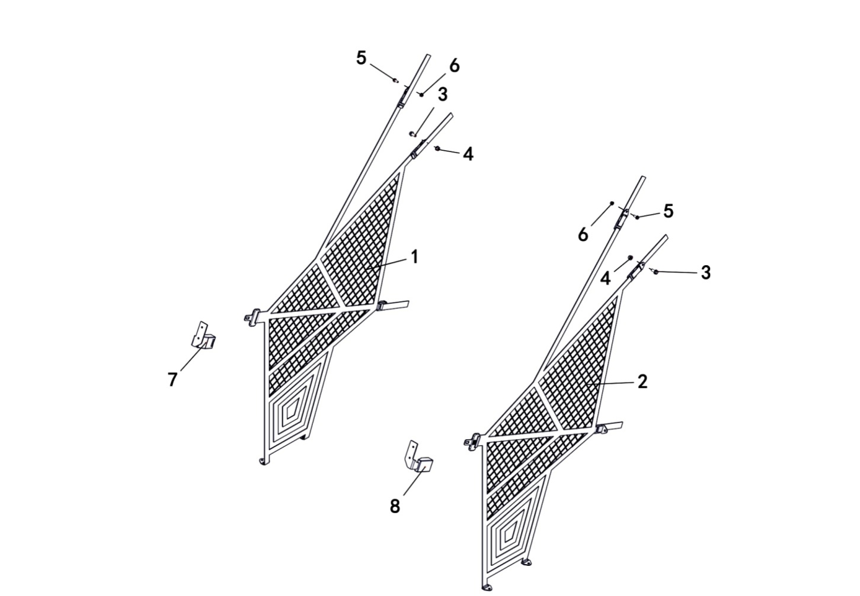

*
REF. No. | PART No. | DESCRIPTION | Q'TY | PIN | I/C | PLM | 名称 | PRICE
1 | 48275 | NET, SIDE,R | 1 |  |  | 4CZ-28410-00 | 安全网组件（右） | 39.16
2 | 48276 | NET, SIDE,L | 1 |  |  | 4CZ-28420-00 | 安全网组件（左） | 39.16
3 | 10783 | BOLT M8X20 | 2 |  |  | B11A30820R | 螺栓M8X20 | 0.1
4 | 10882 | NUT M8 | 2 |  |  | B51F30800R | 螺母M8 | 0.11 | 20230131改
5 | 11495 | BOLT M6X16 | 2 |  |  | B11A30616R | 螺栓M6X16 | 0.11
6 | 11233 | NUT M6 | 2 |  |  | B51F30600R | 螺母M6 | 0.1
7 | 48273 | ASM., CLIP, NET,R | 1 |  |  | 4CZ-28404-00 | 安全网右锁扣 | 4.45
8 | 48274 | ASM., CLIP, NET,L | 1 |  |  | 4CZ-28405-00 | 安全网左锁扣 | 4.45

V32
32 TOOLS
 |  |  |  |  |  |  |  |  | 20230227改图

4CZ-0GB03-00

2

4CZ-0GB03-10

*
REF. No. | PART No. | DESCRIPTION | Q'TY | PIN | I/C | PLM | 名称 | PRICE
1 | 80393 | TOOLS | 1 |  |  | 4CZ-0GB01-00 | 工具包 | 6.44
2 | 80472 | WRITABLE DIAGNOSTIC INSTRUMENT（XCM-PT300X） | 1 |  |  | 4CZ-0GB03-00 | XCM-PT300X可刷写诊断仪 | 675 | 20210305增加
2 | 80473 | COMMON DIAGNOSTIC INSTRUMENT（XCM-PT300） | 1 |  |  | 4CZ-0GB04-00 | XCM-PT300普通诊断仪 | 280 | 20210305增加
2 | 80574 | DIAGNOSTIC INSTRUMENT（MATCH WITH 4FJ-86000-50） | 1 |  |  | 4CZ-0GB03-10 | 重庆超力刷写器（适配4FJ-86000-50） | 562.5 | 20230227增加

V33
33 OPTIONS（ROOF PANEL）
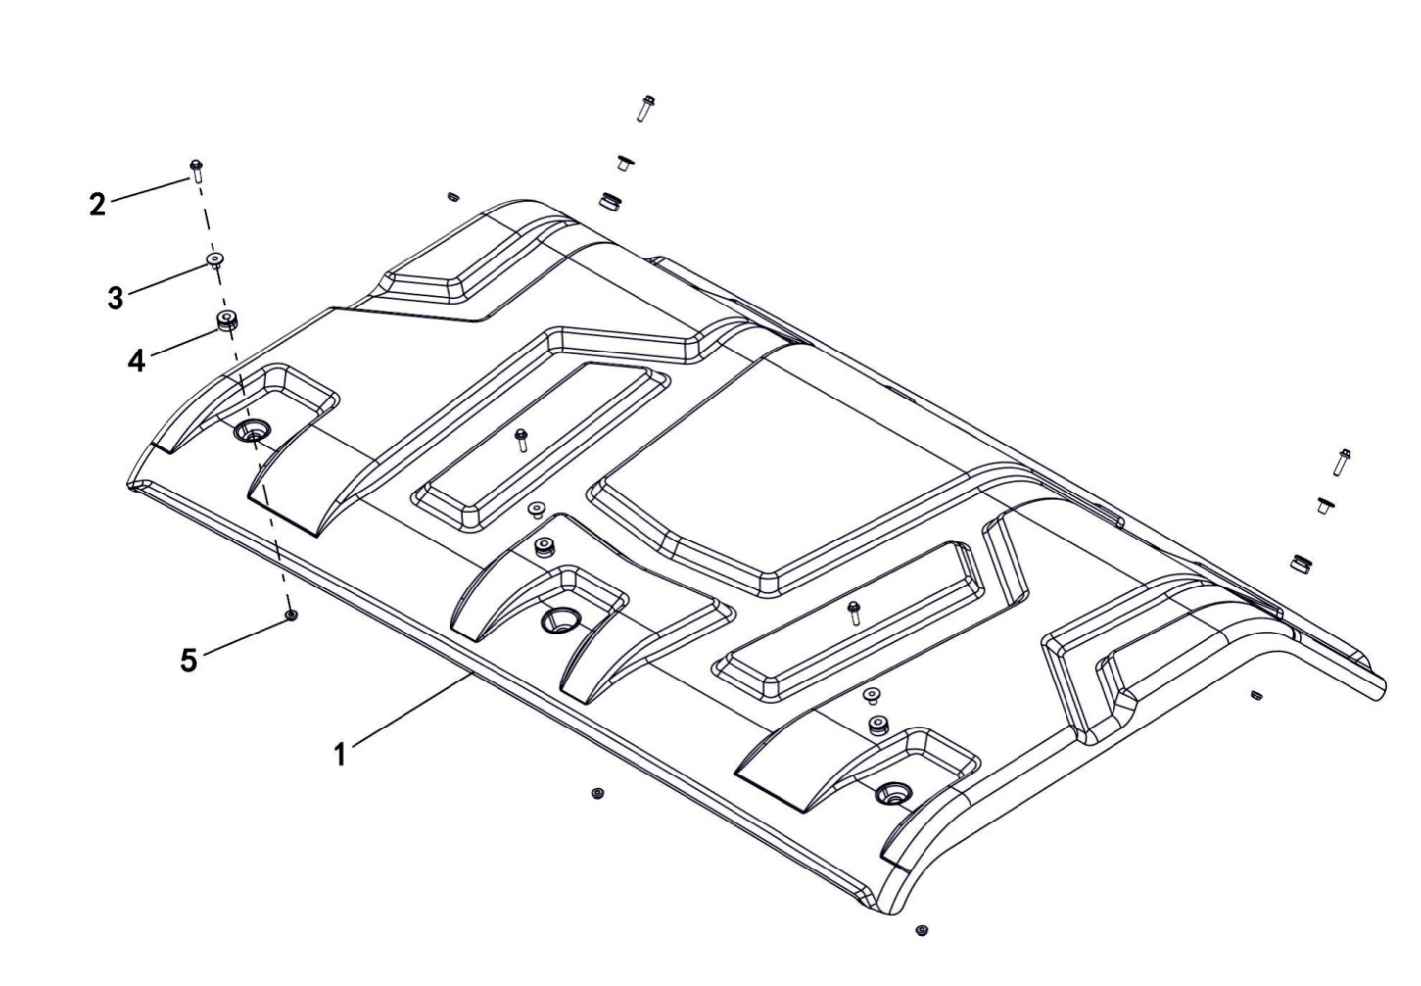

REF. No. | PART No. | DESCRIPTION | Q'TY | PIN | I/C | PLM | 名称 | PRICE
1 | 47733 | ROOF PANEL | 1 |  |  | 4FJ-28349-00 | 顶棚 | 58.5
2 | 11307 | HEXAGON FLANGE BOLT M6X25 | 5 |  |  | B13A40625R | 螺栓M6X25 | 0.11
3 | 48256 | T - SHAPED LINER BUSHING | 5 |  |  | 4CZ-28364-00 | T形轴套 | 1.29
4 | 48257 | I - SHAPED RUBBER DAMPER | 5 |  |  | 4CZ-28365-00 | 工字型橡胶垫 | 0.45
5 | 11233 | NUT M6 | 5 |  |  | B51F30600R | 螺母M6 | 0.1

33 OPTIONS（BACK TO BACK-1）
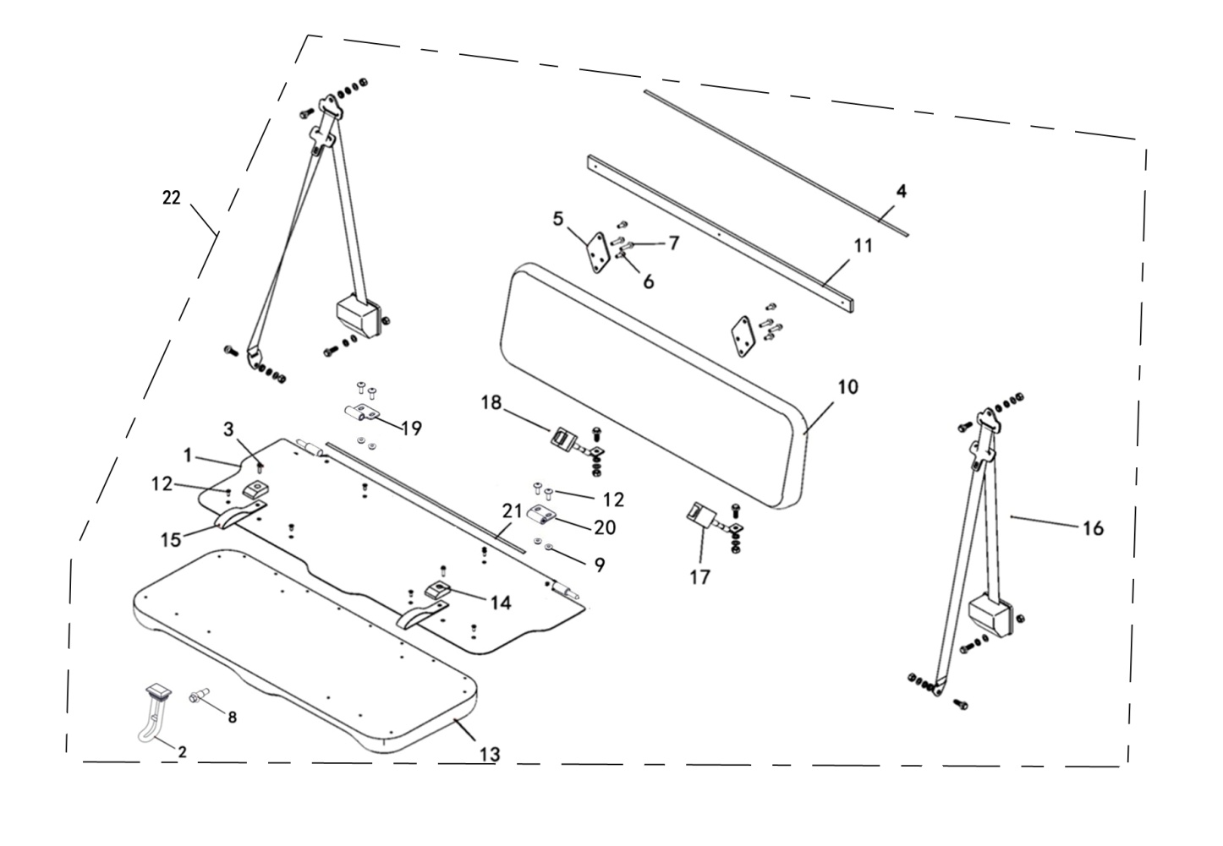

*
REF. No. | PART No. | DESCRIPTION | Q'TY | PIN | I/C | PLM | 名称 | PRICE
1 | 48528 | SEAT ASSY,BRACKET | 1 |  |  | 4CM-22506-00 | 后排座座垫底板 | 75.65
2 | 47734 | RUBBER LOCK | 1 |  |  | 4CM-22519-00 | 座垫橡胶锁钩（短） | 0.45
3 | 11496 | BOLT M6X30 | 2 |  |  | B11A30630R | 螺栓M6X30 | 0.06 | 20230131改
4 | 47735 | PACKAGE EDGE FILLET，ROOF PANEL | 1 |  |  | 4CZ-28385-00 | 顶棚包边嵌条（后排座） | 1.05
5 | 48529 | BACK REST,BRACKET | 2 |  |  | 4CM-22507-00 | 后排座靠背安装板 | 71.2
6 | 10783 | BOLT M8X20 | 4 |  |  | B11A30820R | 螺栓M8X20 | 0.1 | 20230131改
7 | 11030 | BOLT M8X35 | 4 |  |  | B11A30835R | 螺栓M8X35 | 0.16 | 20230131改
8 | 48152 | BOLT M6X22 | 1 |  |  | 4CZ-24861-00 | 台阶螺栓M6X22 | 0.13
 |  | NUT M6 | 4 |  |  | B51F30600R | 螺母M6 | 0.1
 |  | BACK REST | 1 |  |  | 4CM-22510-00 | 后排座靠背组件 | 87.36
 |  | HEAD REST,SPONGE BARS | 1 |  |  | 4CZ-22506-00 | 头枕安装板缓冲条 | 3.56
 |  | BOLT M6X20 | 12 |  |  | 4CA-24834-00 | 大扁头螺钉M6X20 | 0.16
...
15 | 48534 | SEAT STRAP | 2 |  |  | 4CM-22515-00 | 后排座座垫提带 | 5.34
16 | 46066 | SAFETY BELT | 2 |  |  | 4FD-24711-00 | 安全带组件 | 31.15
17 | 48130 | BELT RECEIVER ASSY，R | 1 |  |  | 4CZ-24731-00 | 钢丝绳带扣总成（右） | 6.68
18 | 48131 | BELT RECEIVER ASSY，L | 1 |  |  | 4CZ-24741-00 | 钢丝绳带扣总成（左） | 6.68
19 | 47736 | HINGE，L | 1 |  |  | 4CM-22517-10 | 铰链外套焊接组件（左） | 3.99
20 | 47737 | HINGE ，R | 1 |  |  | 4CM-22518-10 | 铰链外套焊接组件（右） | 3.99
21 | 47738 | SEALING STRIP | 1 |  |  | 4CM-22523-10 | 密封条（800） | 1.75
22 | 48692 | BACK TO BACK-1 | 1 |  |  | 4FJ-22550-00 | 后排座组件1 | 506

33 OPTIONS（BACK TO BACK-2）
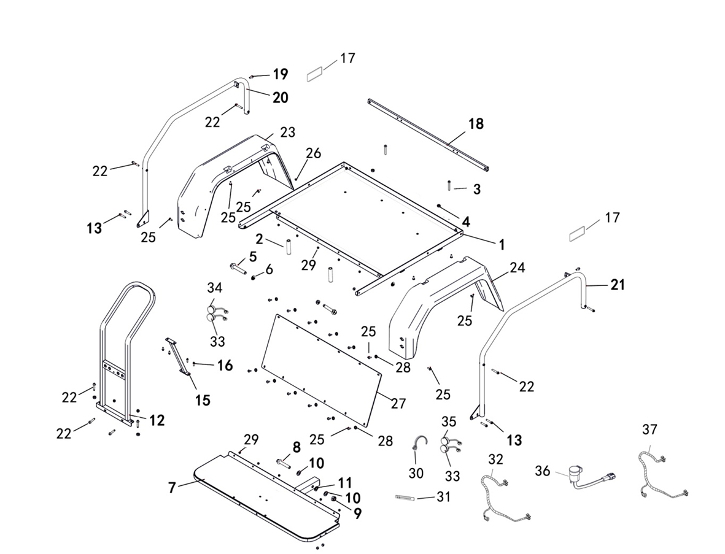

*
REF. No. | PART No. | DESCRIPTION | Q'TY | PIN | I/C | PLM | 名称 | PRICE
1 | 47739 | REAR PASSENGER,BRACKET | 1 |  |  | 4CZ-22521-10 | 后排座底框架焊接组件 | 383.83
2 | 47740 | SPACER | 2 |  |  | 4CZ-21126-00 | 轴套 | 2.2
3 | 11816 | BOLT M10X1.25X90 | 2 |  |  | B12D31090A | 螺栓M10X1.25X90 | 0.26 | 20230131改
4 | 11287 | NUT M10X1.25 | 2 |  |  | B52F31000A | 螺母M10X1.25 | 0.1 | 20230131改
5 | 11650 | BOLT M12X1.25X75 | 2 |  |  | B12D31275A | 螺栓M12X1.25X75 | 0.74
6 | 11480 | NUT M12X1.25 | 2 |  |  | B52F31200A | 螺母M12X1.25 | 0.16
7 | 47742 | PEDAL PLATE | 1 |  |  | 4FJ-22503-00 | 后排座脚踏板焊接组件 | 95
 |  | BOLT M16X95 | 1 |  |  | B15D31695R | 螺栓M16X95 | 0.16
 |  | NUT M16 | 1 |  |  | B55F31600R | 螺母M16 | 0.31 | 20230131改
 |  | WASHER 16 | 2 |  |  | B637316000 | 垫圈16 | 0.06
 |  | WASHER SPRING 16 | 1 |  |  | B653316000 | 弹垫16 | 0.1
 |  | PASSENGER ARMREST | 1 |  |  | 4CZ-22504-10 | 后排座扶手焊接组件 | 32.77
...
30 | 48294 | TIE | 1 |  |  | 4CZ-82130-00 | 电缆扎带 | 0.29
31 | 35247 | CLIP | 10 |  |  | 1BE-15456-00 | 线夹 | 0.32
32 | 47750 | TAILLIGHT TRANSITION LINE | 1 |  |  | 4FE-84720-30 | 尾灯过渡线（背靠背） | 6
33 | 36844 | TAILLIGHT | 2 |  |  | 4BB-84710-01 | 后尾灯（美标） | 7.97
34 | 36125 | TURN INDICATE LIGHT,L,RR | 1 |  |  | 4BB-83311-00 | 后左转向灯 | 7.34
35 | 36127 | TURN INDICATE LIGHT,R,RR | 1 |  |  | 4BB-83321-00 | 后右转向灯 | 7.34
36 | 73326 | FLASHER RELAY ASSY | 1 |  |  | 4CF-83350-00 | 闪光蜂鸣器 | 7.2
37 | 46296 | FLASH APPARATUS CONNECTING LINE | 1 |  |  | 4CM-82102-00 | 闪光器过渡线 | 4.8

33 OPTIONS（BACK TO BACK）
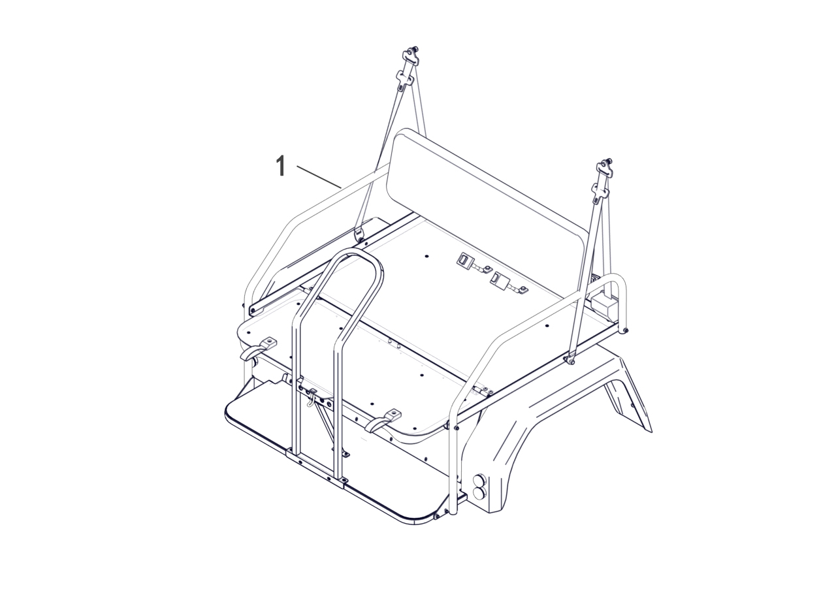

REF. No. | PART No. | DESCRIPTION | Q'TY | PIN | I/C | PLM | 名称 | PRICE
1 |  | BACK TO BACK | 1 |  |  | 4FJ-22500-00 | 后排座总成
*

33 OPTIONS（BRACKET，HITCH）
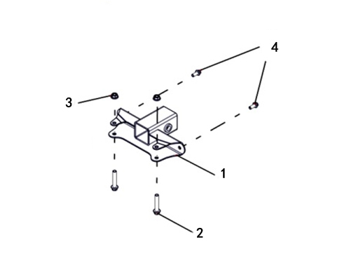

*
REF. No. | PART No. | DESCRIPTION | Q'TY | PIN | I/C | PLM | 名称 | PRICE
1 | 47751 | BRACKET，HITCH | 1 |  |  | 4FJ-28510-00 | 后拖车杠焊接组件 | 17.23
2 | 11846 | BOLT M10X1.25X57 | 2 |  |  | B13D31057A | 螺栓M10X1.25X57 | 0.11 | 20230131改
3 | 11287 | NUT M10X1.25 | 2 |  |  | B52F31000A | 螺母M10X1.25 | 0.1 | 20230131改
4 | 10783 | BOLT M8X20 | 2 |  |  | B11A30820R | 螺栓M8X20 | 0.1

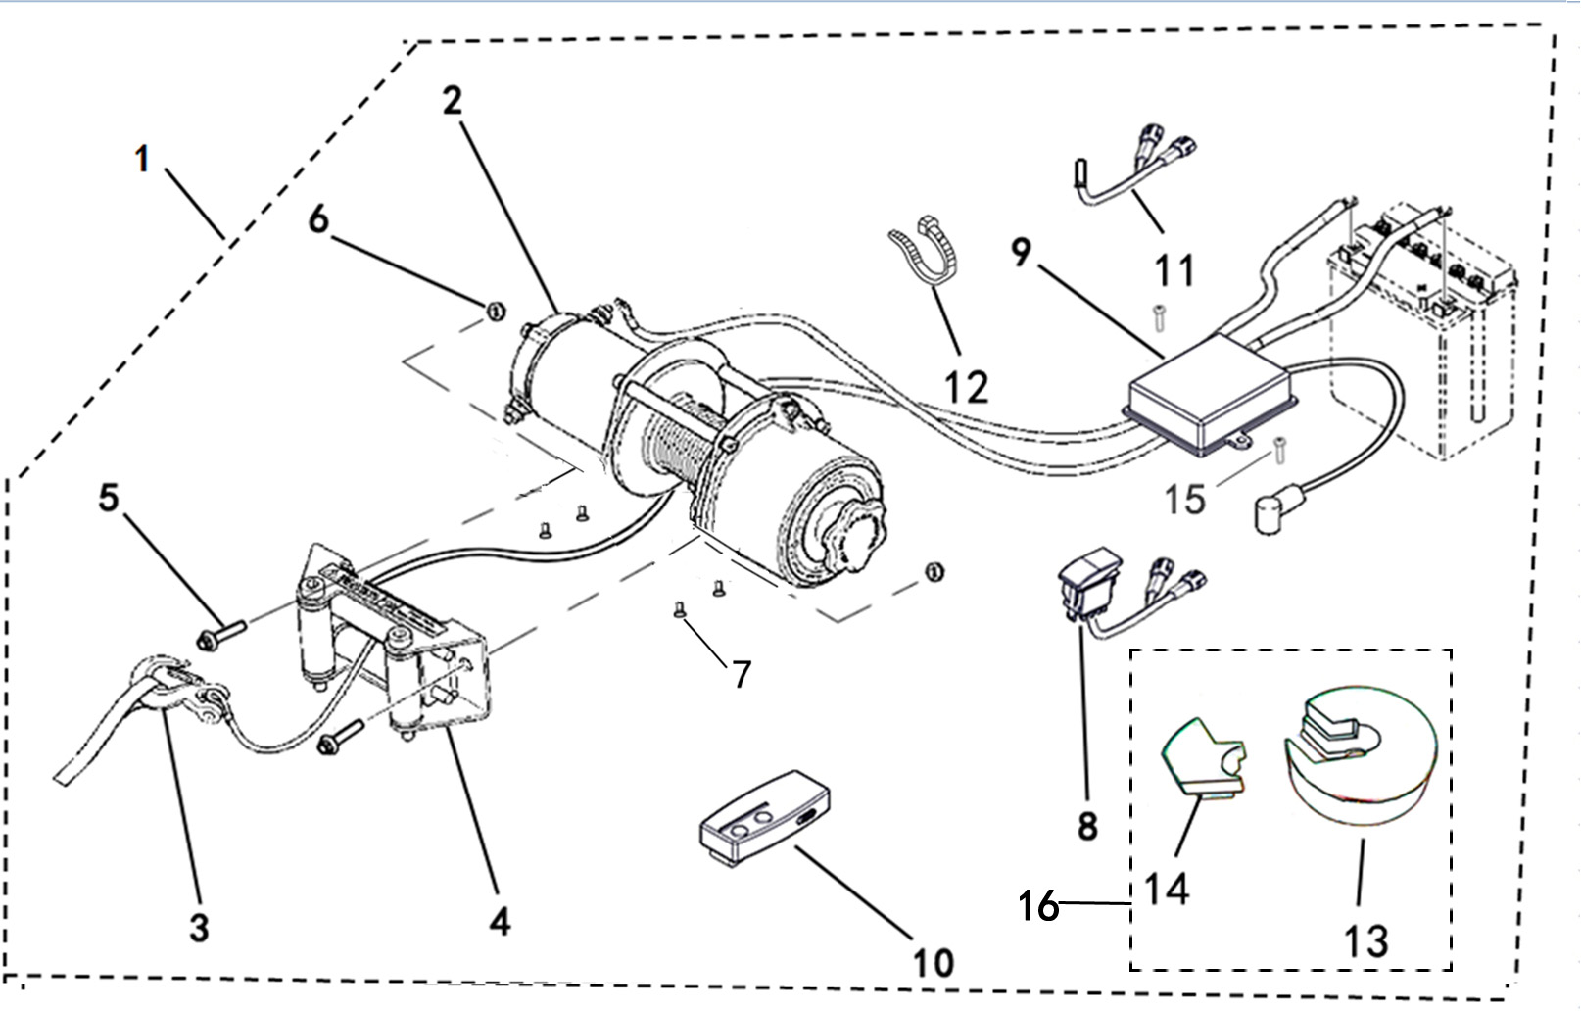
33 OPTIONS（TRACTOR）
 |  |  |  |  |  |  |  |  | 20210716改图

*
REF. No. | PART No. | DESCRIPTION | Q'TY | PIN | I/C | PLM | 名称 | PRICE
1 | 47752 | TRACTOR ASSY | 1 |  |  | 4FJ-77543-00 | 牵引器组件 | 151.5
2 | 47753 | TRACTOR | 1 |  |  | 4FJ-77512-00 | 牵引器 | 125
3 | 73545 | TOW HOOK | 1 |  |  | 4CF-77534-00 | 牵引器拖钩组件 | 2.37
4 | 73546 | SLIDEWAY | 1 |  |  | 4CF-77519-00 | 牵引器导轨 | 6.23
5 | 10783 | HEXAGON FLANGE BOLT M8X20 | 2 |  |  | B11A30820R | 螺栓M8X20 | 0.1
6 | 10882 | PREVAILING TORQUE TYPE ALL-METAL HEXAGON NUT M8 | 2 |  |  | B51F30800R | 螺母M8 | 0.11 | 20230131改
7 | 11651 | BOLT M6X16 | 4 |  |  | B2AA30616R | 螺钉M6X16 | 0.1 | 20230131改
8 | 73547 | SWITCH | 1 |  |  | 4CF-77531-00 | 牵引器开关 | 5.93
9 | 48368 | CONTROLLER | 1 |  |  | 4CZ-77532-00 | 牵引器控制器 | 32.04
10 | 73549 | REMOTE CONTROL | 1 |  |  | 4CF-77533-00 | 牵引器遥控器 | 20.03
11 | 48369 | TEMPERATURE SENSOR | 1 |  |  | 4CZ-82700-00 | 温度传感器组件 | 3.86
12 | 11334 | TIE | 1 |  |  | 4CC-28110-00 | 扎带150X4 | 0.08
13 | 48370 | RING STOPPER 1 | 1 |  |  | 4CZ-77521-00 | 主挡盘 | 1.8
14 | 48371 | RING STOPPER 2 | 1 |  |  | 4CZ-77522-00 | 挡块 | 0.6
15 | 11529 | SCREW M5X16 | 2 |  |  | B23A30516R | 螺钉M5X16 | 0.11 | 20230131改
16 | 48671 | RING STOPPER ASSY | 1 |  |  | 4CZ-77520-00 | 挡盘组件 | 2.4 | 20210716增加

33 OPTIONS（TRACTOR）
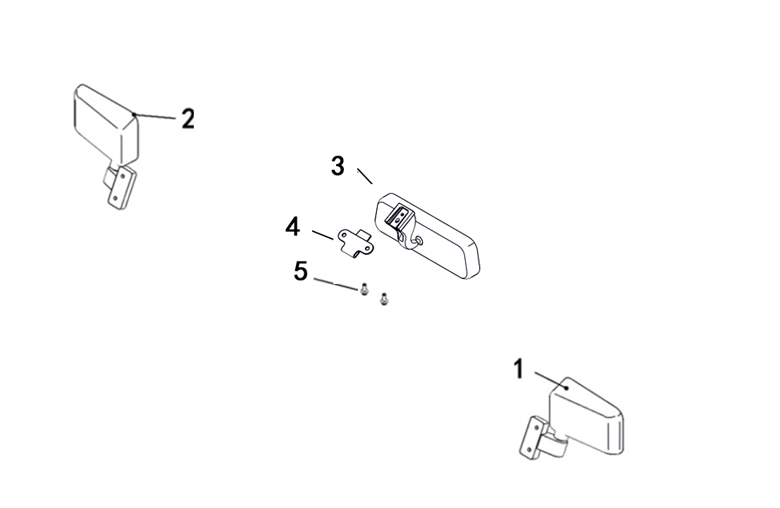

*
REF. No. | PART No. | DESCRIPTION | Q'TY | PIN | I/C | PLM | 名称 | PRICE
1 | 48416 | REAR VIEW MIRROR，L | 1 |  |  | 4CZ-26203-00 | 左后视镜总成（角度可调） | 13.5
2 | 48417 | REAR VIEW MIRROR，R | 1 |  |  | 4CZ-26204-00 | 右后视镜总成（角度可调） | 13.5
3 | 48545 | CENTER MIRROR KIT | 1 |  |  | 4CZ-77550-00 | 内后视镜组件 | 23
4 | 48546 | BRACKET，CENTER MIRROR KIT | 1 |  |  | 4CZ-22503-00 | 内视安装板 | 1.8
5 | 11495 | BOLT M6X16 | 2 |  |  | B11A30616R | 螺栓M6X16 | 0.11

33 OPTIONS（WINDSHIELD）
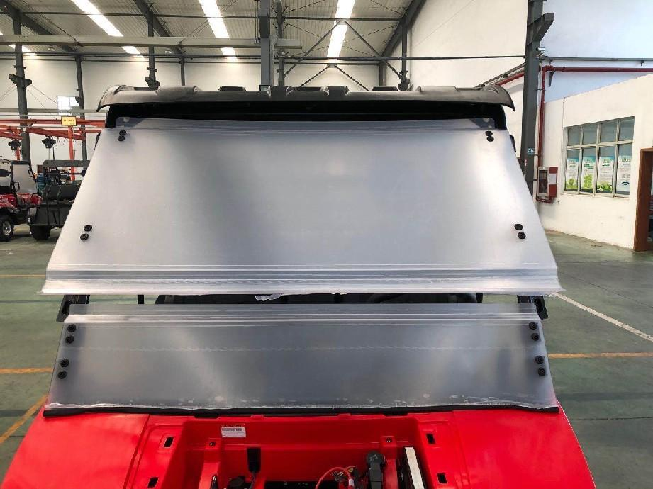

1

2

*
REF. No. | PART No. | DESCRIPTION | Q'TY | PIN | I/C | PLM | 名称 | PRICE
1 | 47755 | WINDSHIELD ASSEMBLY | 1 |  |  | 4FJ-77505-00 | 可开启式挡风玻璃组件 | 142.3
2 | 47502 | WINDSHIELD MOUNTING ACCESSORIES | 1 |  |  | 4CZ-77506-00 | 挡风玻璃安装附件 | 18

33 OPTIONS
...
*
 |  | DESCRIPTION | Q'TY | PIN | I/C | PLM | 名称 | PRICE
 |  | TRAILER COUPLING PLATE | 1 |  |  | 4CD-77551-00 | 拖车连接板 | 3.2
 |  | BOLT M16X95 | 1 |  |  | B15D31695R | 螺栓M16X95 | 0.16
 |  | NUT M16 | 1 |  |  | B55F31600R | 螺母M16 | 0.31 | 20230131改
 |  | WASHER 16 | 1 |  |  | B637316000 | 垫圈16 | 0.06
 |  | WASHER SPRING 16 | 1 |  |  | B653316000 | 弹垫16 | 0.1
 |  | BALL,TRACTOR | 1 |  |  | 4CF-77520-00 | 牵引球组件 | 7.56
...
*
 |  | DESCRIPTION | Q'TY | PIN | I/C | PLM | 名称 | PRICE
 |  | THE BATTERY PLATE | 1 |  |  | 4FJ-21205-00 | 电瓶托板 | 12.4
 |  | BOLT M6X10 | 2 |  |  | B11A30610R | 螺栓M6X10 | 0.16

 |  |  |  |  |  |  |  |  | 20201109新增
...

V34
LH400U-C系列装饰贴花汇总一览表 WD/LH-Bb-1055
LH400U-C系列装饰贴花汇总一览表 WD/LH-Bb-1055
序号 | T-ARCHON 400 款贴花4FJ-283B1-00 |  |  |  |  |  |  |  | 20211117增加
4FJ-283TJ-00
4FJ-283TK-00
4FJ-283TL-00
4FJ-283TN-00
4CZ-283TK-00
4FJ-283B6-00
4FJ-283B7-00
4CZ-283TJ-00
3
REF. No. | PART No. | DESCRIPTION | Q'TY | PIN | I/C | PLM | 名称 | PRICE
0 | 47835 | DECALS ASSY | 1 |  |  | 4FJ-283B1-00 | LH400U-C 3号装饰贴花（贴花套组） | 35
1* |  | DECALS 1 | 1 |  |  | 4FJ-283TJ-00 | 前盖板顶部贴花
2* |  | DECALS 2 | 2 |  |  | 4FJ-283TK-00 | 前盖板侧面贴花
3 |  | DECALS 3 | 1 |  |  | 4FJ-283TL-00 | 前面罩贴花
4* |  | DECALS 4 | 2 |  |  | 4FJ-283TN-00 | 货箱侧板贴花
5* |  | DECALS 5 | 2 |  |  | 4CZ-283TK-00 | 左右边条贴花
6* |  | DECALS 6 | 1 |  |  | 4FJ-283B6-00 | 货箱后盖板装饰贴花左
7* |  | DECALS 7 | 1 |  |  | 4FJ-283B7-00 | 货箱后盖板装饰贴花右
8* |  | DECALS 8 | 1 |  |  | 4CZ-283TJ-00 | 货箱后盖板贴花

4FJ-283Y3-00
4FJ-283Y2-00
4CZ-283TJ-00
4CZ-248T9-00
4CZ-248T9-00
LH400U-C系列装饰贴花汇总一览表 WD/LH-Bb-1055
序号 | 哥伦比亚T-ARCHON 400 款贴花4FJ-283Z1-00 |  |  |  |  |  |  |  | 20211117增加
5
REF. No. | PART No. | DESCRIPTION | Q'TY | PIN | I/C | PLM | 名称 | PRICE
0 |  | DECALS ASSY | 1 |  |  | 4FJ-283Z1-00 | LH400U-C 5号装饰贴花（贴花套组）
1* |  | DECALS 1 | 3 |  |  | 4CZ-248T9-00 | PLR商标贴花
2* |  | DECALS 2 | 1 |  |  | 4FJ-283Y2-00 | 货箱左侧板贴花
3* |  | DECALS 3 | 1 |  |  | 4FJ-283Y3-00 | 货箱右侧板贴花
4* |  | DECALS 4 | 1 |  |  | 4CZ-283TJ-00 | 货箱后盖板贴花

4FJ-283TT-00
4FJ-283TY-00
4FJ-283TE-00
4FJ-283B6-00
4FJ-283B7-00
4CZ-283TJ-00
4FJ-283TC-00
LH400U-C系列装饰贴花汇总一览表 WD/LH-Bb-1055
序号 | 巴西VENTURA款贴花 4FJ-0C9T1-00 |  |  |  |  |  |  |  | 20230621新增
6 |  |  |  |  |  |  |  |  | 20250307改图
REF. No. | PART No. | DESCRIPTION | Q'TY | PIN | I/C | PLM | 名称 | PRICE
0 | 47853 | DECALS ASSY | 1 |  |  | 4FJ-0C9T1-00 | LH400U-C 6号装饰贴花 | 35
1* |  | DECALS 1 | 1 |  |  | 4FJ-283TT-00 | 前盖板顶部 T-ARCHON 450 贴花 |  | 20250307改图号名称
2* |  | DECALS 2 | 2 |  |  | 4FJ-283TY-00 | 前盖板侧面 T-ARCHON 450 贴花 |  | 20250307改图号名称
3* |  | DECALS 3 | 2 |  |  | 4FJ-283TE-00 | 货箱侧板VENTURA贴花
4* |  | DECALS 4 | 1 |  |  | 4CZ-283TJ-00 | 货箱后盖板贴花
5* |  | DECALS 5 | 1 |  |  | 4FJ-283B7-00 | 货箱后盖板装饰贴花右
6* |  | DECALS 6 | 1 |  |  | 4FJ-283B6-00 | 货箱后盖板装饰贴花左
7 | 47855 | DECALS 7 | 1 |  |  | 4FJ-283TC-00 | VENTURA标牌 | 8.93
8 | 11898 | RIVET3.2X7 | 4 |  |  | B46923C070 | 抽芯铆钉3.2X7 | 0.1

